Plan1
ANEXO III DO TERMO DE REFERÊNCIA- RELAÇÃO DE ITENS
CATMAT | Item | Especificações | Imagens Ilustrativas
108898 | 1 | Caixa monobloco. Características adicionais: fabricada em polipropileno de alta resistência, fechada, empilhável, estrutura reforçada, com tampa compatível ao tamanho da caixa, de mesmo material e mesma cor. Dimensões mínimas externas: 42,5 cm (C) x 34 cm (L) x 14,5 cm (A). Dimensões mínimas internas: 37 cm (C) x 30 cm (L) x 14 cm (A). Capacidade mínima: 15,5 litros. Marca de referência: Marfinite, modelo 1012. Cores: branco, PE natural, vermelho, azul, verde e cinza escuro. Definição de cor no momento do empenho. Garantia mínima de 03 meses. | 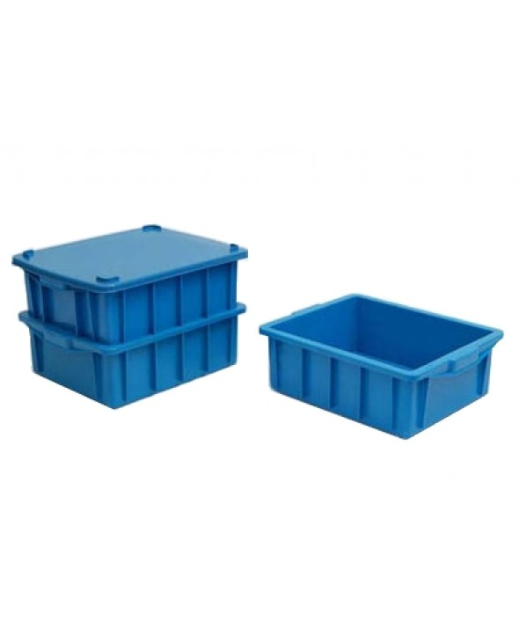
108898 | 2 | Caixa monobloco. Características adicionais: fabricada em polipropileno de alta resistência, fechada, empilhável, com tampa compatível ao tamanho da caixa, de mesmo material, mesma cor. Dimensões mínimas externas: 62 cm (C) x 38,5 cm (L) x 21 cm (A). Dimensões mínimas internas: 55,5 cm (C) x 35 cm (L) x 20,5 cm (A). Capacidade mínima: 39,5 litros. Marca de referência: Marfinite, modelo 1013. Cores: branco, PE natural, vermelho, azul, verde e cinza escuro. Definição de cor no momento do empenho. Garantia mínima de 03 meses. | 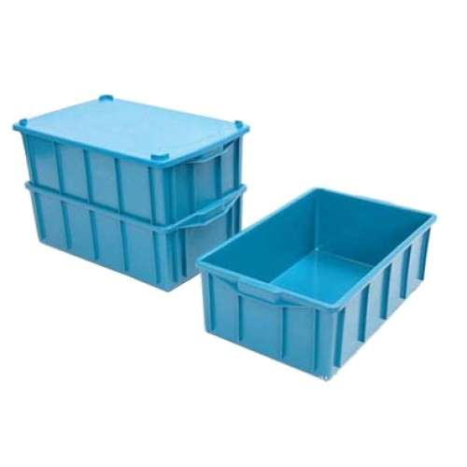
108898 | 3 | Caixa monobloco. Características adicionais: fabricada em polipropileno de alta resistência, fechada, empilhável, estrutura reforçada, com tampa compatível ao tamanho da caixa, de mesmo material e mesma cor. Dimensões mínimas externas: 41,5 cm (C) x 29,5 cm (L) x 7,5 cm (A). Dimensões mínimas internas: 36,5 cm (C) x 26 cm (L) x 7 cm (A). Capacidade mínima: 6,5 litros. Marca de referência: Marfinite, modelo 1022. Cores: branco, PE natural, vermelho, azul, verde e cinza escuro. Definição de cor no momento do empenho. Garantia mínima de 03 meses. | 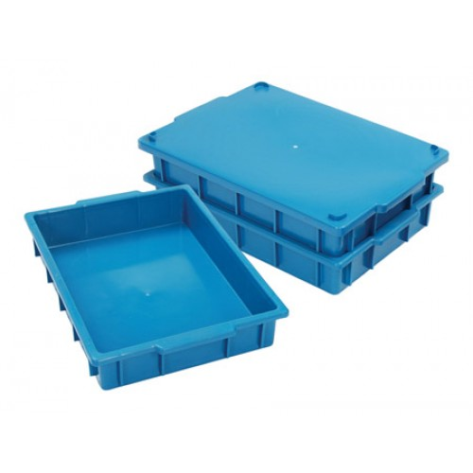
108898 | 4 | Caixa plástica em polietileno de alta densidade, vazado, para uso em agroindústria e frigorífico. Dimensões mínimas externas: 62 cm (C) x 41 cm (L) x 25 cm (A). Dimensões mínimas internas: 59 cm (C) x 38 cm (L) x 24 cm (A). Capacidade mínima: 50 litros. Cores: branca, azul, vermelho, verde, amarelo. Definição de cor no momento do empenho. Garantia mínima de 03 meses. | 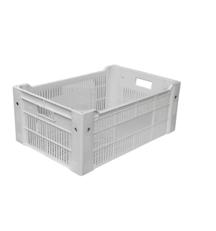
108898 | 5 | Caixa monobloco. Características adicionais: fabricada em polipropileno de alta resistência, fechada, empilhavel, com tampa compatível ao tamanho da caixa, de mesmo material e mesma cor. Dimensões mínimas externas: 62 cm (C) x 39 cm (L) x 32 cm (A). Dimensões mínimas internas: 55,5 cm (C) x 35 cm (L) x 31 cm (A). Capacidade mínima: 61 litros. Marca de referência: Marfinite, modelo 1035. Cores: branco, PE natural, vermelho, azul, verde e cinza escuro. Definição de cor no momento do empenho. Garantia mínima de 03 meses. | 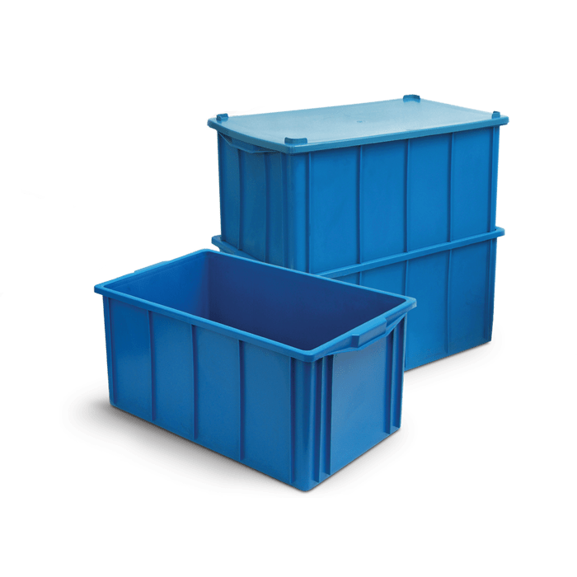
108898 | 6 | Organizador plástico médio. Características adicionais: grampos de fechamento que prendem a tampa firmemente à caixa plástica e base larga para distribuição do peso. Dimensões mínimas: 40 cm (L) x 27 cm (C) x 33 cm (A). Capacidade mínima: 16,7 litros. Garantia mínima de 03 meses. | 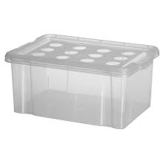
108898 | 7 | Organizador plástico. Características adicionais: grampos de fechamento que prendem a tampa firmemente à caixa plástica e base larga para distribuição do peso. Dimensões mínimas: 56 cm (C) x 38 cm (L) x 20 cm (A). Capacidade mínima: 28,2 litros. Garantia mínima de 03 meses. | 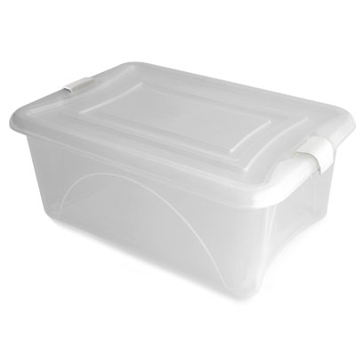
108898 | 8 | Caixa para alimentos em PVC transparente. Características adicionais: material atóxico, contendo tampa na cor branca ou transparente, formato retangular, com cantos arredondados, acabamento impecável. Dimensões mínimas externas: 40 cm (C) x 29 cm (L) x 12 cm (A). Capacidade mínima: 11 litros. Garantia mínima de 03 meses. | 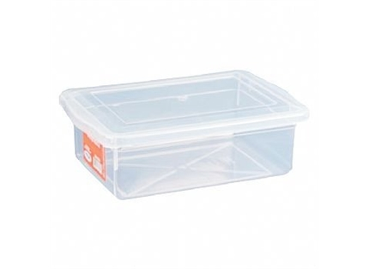
108898 | 9 | Pote plástico. Características adicionais: transparente com tampa de cor branca (próprios para freezer e microondas) resistente a temperaturas de - 20 a + 110 ºC, elaborados com material atóxico e 100 % virgem, com cantos arredondados, formato retangular. Dimensões mínimas: 19 cm (L) x 7 cm (A). Capacidade mínima: 2 litros. Garantia mínima de 03 meses. | 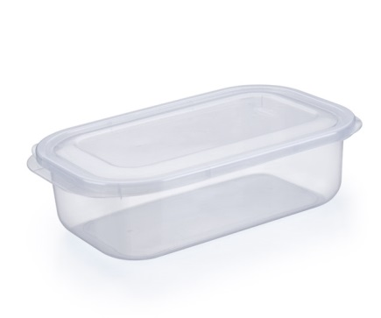
150269 | 10 | Estrado Plástico. Características adicionais: fabricado em polietileno de alta densidade, não reciclado, com proteção UV (resistente aos raios solares e suporta temperaturas negativas de até - 35º C), com sistema de encaixe macho-fêmea e superfície antiderrapante, cor branca. Dimensões mínimas: 50 cm (L) x 25 cm (C) x 5 cm (A). Capacidade de Carga: 3 toneladas por m² (capacidade estática). Garantia mínima de 03 meses. | 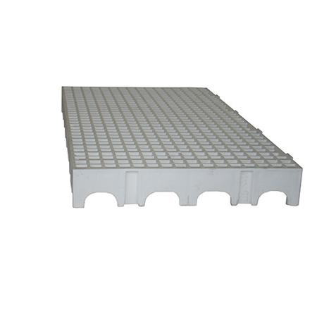
28819 | 11 | Jogo de potes. Características adicionais: contendo 3 potes em aço inox, com tampa plástica, formato cilíndrico, totalmente em aço inox, desenho limpo e sem cantos, acabamento fosco com detalhes em brilho próximo a borda, tampa com vedação perfeita, maleável, compatível com cada pote e encaixe perfeito. Dimensões mínimas de pote 1: volume de 1,61 litros e 18 cm de diâmetro. Dimensões mínimas de pote 2: volume de 2,19 litros e 20 cm de diâmetro. Dimensões mínimas de pote 3: volume de 2,90 litros e 22 cm de diâmetro. Marca de referência: Tramontina. Garantia mínima de 03 meses. | 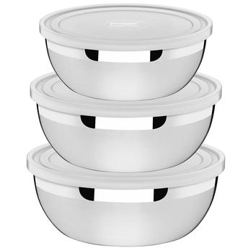
107204 | 12 | Bandeja plástica. Características adicionais: fabricada em polietileno de alta densidade, para transporte e armazenagem de ovos tipo 1 ou tipo 2. Capacidade mínima: 30 ovos. Garantia mínima de 03 meses. | 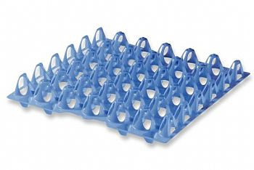
107204 | 13 | Bandeja Plástica. Características adicionais: fabricada em polietileno de média densidade, material atóxico, cor branca ou bege. Dimensões mínimas: 30 cm (C) x 22 cm (L) x 7,5 cm (A). Capacidade mínima: 3 litros. Garantia mínima de 03 meses. | 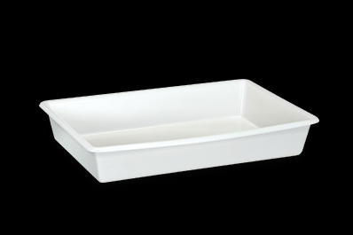
108898 | 14 | Caixa plástica. Características adicionais: com tampa, fabricada em polietileno de alta densidade, material atóxico, cor branca ou bege. Dimensões mínimas esternas: 54 cm (C) x 33 cm (L) x 19 cm (A). Capacidade mínima: 24 litros. Garantia mínima de 03 meses. | 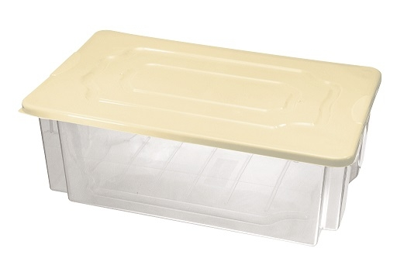
28819 | 15 | Jogo de potes. Características adicionais: contendo 5 potes quadrados, com tampa, fabricados em polietileno de alta densidade, material atóxico, cor branca ou bege. Dimensões mínimas do pote 1: 1 litro, 12 cm (L) x 12 cm (P) x 12 cm (A). Dimensões mínimas do pote 2: 1,7 litros, 14 cm (L) x 14 cm (P) x 14 cm (A). Dimensões mínimas do pote 3: 3,2 litros, 17 cm (L) x 17 cm (P) x 17 cm (A). Dimensões mínimas do pote 4: 5,6 litros, 19 cm (L) x 19 cm (P) x 20 cm (A). Dimensões mínimas do pote 5: 8,4 litros, 23 cm (L) x 23 cm (P) x 24 cm (A). Garantia mínima de 03 meses. | 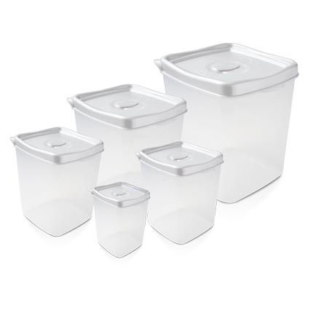
28819 | 16 | Porta condimento. Características adicionais: com tampa, fabricado em plástico sólido (poliestireno). Dimensões mínimas: 16 cm (A) x 8 cm (P) x 8 cm (L). Capacidade mínima: 300 ml. Garantia mínima de 03 meses. | 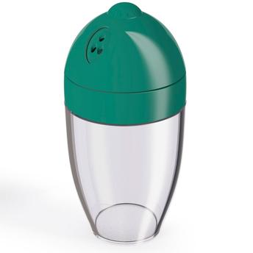
108898 | 17 | Caixa plástica. Características adicionais: em polietileno de alta densidade, vazada, para uso em agroindústria e frigorífico. Dimensões externas mínimas: 60 cm (C) x 40 cm (L) x 18 cm (A). Capacidade mínima: 28 litros. Cores: branca, azul, vermelho, verde, amarelo. Definição de cor no momento do empenho. Garantia mínima de 03 meses. | 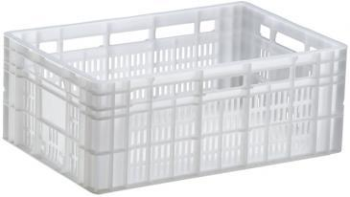
108898 | 18 | Caixa térmica. Características adicionais: fabricado em polipropileno, material da tampa em polietileno, isolamento térmico em poliestireno expandido, tampa com porta copos, material 100% virgem, atóxico e sem odor. Capacidade mínima: 75 litros. Garantia mínima de 03 meses. | 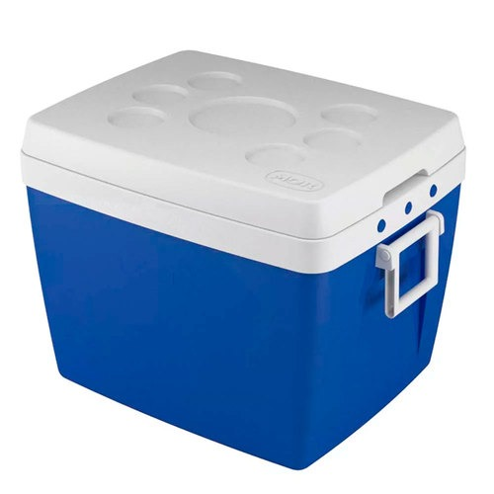
150678 | 19 | Embaladora para filmes pvc. Equipamento bivolt, corte quente, compatível com bobinas de 50 cm. Pintura adequada para o material do equipamento. Proteção na linha de corte para evitar contato com as mãos. Garantia de 12 meses. | 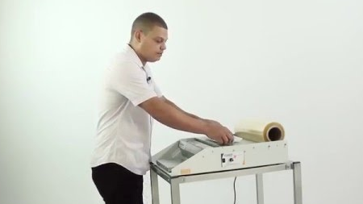
108898 | 20 | Caixa para alimentos. Características adicionais: fabricada em pvc transparente, elaborado com material atóxico, com tampa na cor branca ou transparente, formato retangular, com cantos arredondados, acabamento impecável, sem falhas. Dimensões externas mínimas: 33 cm (C) x 21,8 cm (L) x 10,3 cm (A). Capacidade mínima: 5 litros. Garantia mínima de 03 meses. | 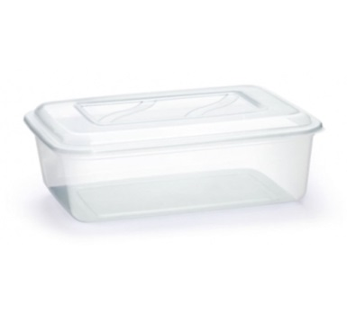
108898 | 21 | Caixa Organizadora, para talheres. Características adicionais: fabricada em plástico polipropileno, contendo tampa e 4 divisórias. Dimensões externas mínimas: 54 cm (C) x 33 cm (L) x 10 cm (A). Capacidade mínima: 2,4 litros (por divisão). Garantia mínima de 03 meses. | 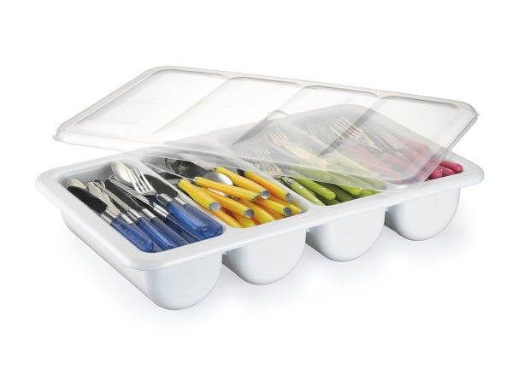
150659 | 22 | Touca sanfonada. Características adicionais: descartável, confeccionada em TNT, aplicação de elástico e acabamento em solda, embalado de forma que garante a integridade do produto. Pacote com 100 unidades. Garantia mínima de 03 meses. | 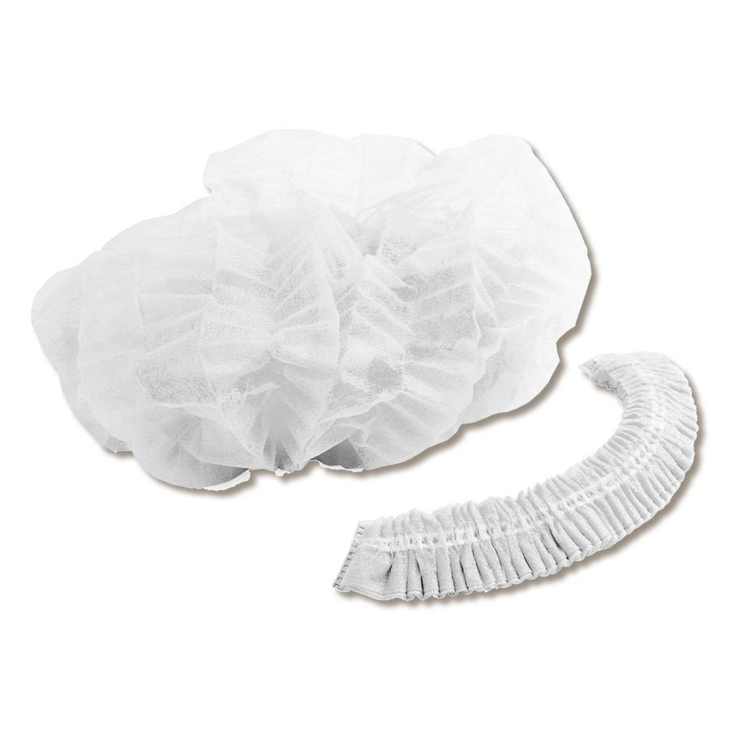
150659 | 23 | Mangueira de jardim. Características adicionais: trançada, cor cristal, com bico de regulagem de pressão, tamanho mínimo de 30 metros. Garantia mínima de 03 meses. | 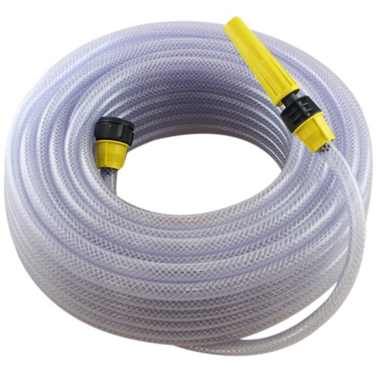
194730 | 24 | Suporte fixo para mangueira de jardim. Características adicionais: fabricada em polietileno de alta qualidade, suporta no mínimo 30 metros de mangueira. Garantia mínima de 03 meses. | 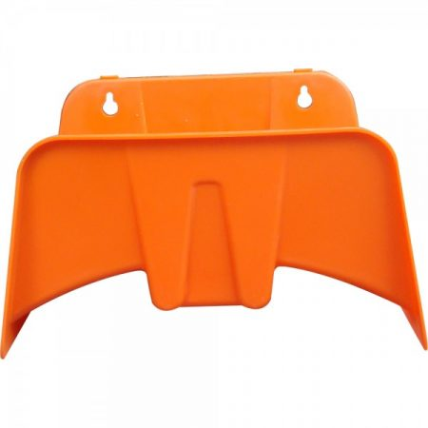
296444 | 25 | Lixeira cilíndrica, 100 litros. Características adicionais: fabricado em polietileno de alta densidade, com 04 pés antiderrapantes, com pedal, com tampa, corpo da lixeira em polietileno de média densidade, resistente a temperaturas de - 20º C à + 60º C, pedal embutido, fabricado em chapa xadrez, galvanizado, hastes de acionamento da tampa em aço galvanizado, partes metálicas afixadas ao corpo da lixeiras por parafusos e incertos metálicos, duas rodas com diâmetro de 10 cm cada, alça em aço com pintura epoxi, sistema de trava nos parafusos que não permitam que se soltem, tampa afixada por meio de dobradiças, parede da lixeira reforçada, com +/- 4 mm de espessura. Cores: branca, azul, vermelho, verde, marrom, amarelo ou cinza. Marca de Referência: Belosch. Definição de cor no momento do empenho. Garantia mínima de 03 meses. | 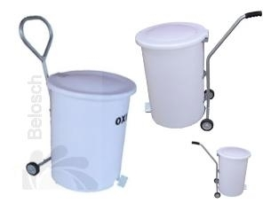
150097 | 26 | Relógio de parede. Caracterísitcas adicionais: fabricado em alumínio escovado, formato redondo com no mínimo 40 cm de circunferência e com números que proporcionem ótima visualização a distância. Deverá trabalhar com pilha AA. Marca de referência: Herweg. Garantia mínima de 03 meses. | 
150659 | 27 | Lixeira cilíndrica, 100 litros. Características adicionais: sem pedal, fabricado em polietileno de alta densidade, com tampa e alça, cor preta. Garantia mínima de 03 meses. | 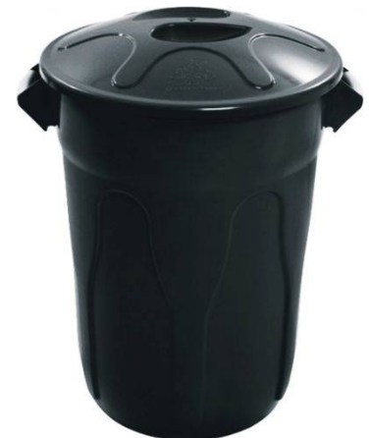
150678 | 28 | Escova para higienização de bicos de confeitar. Características adicionais: cerdas em plástico e haste em metal. Comprimento aproximado: 14 cm. Diâmetro aproximado de 4 cm. Garantia mínima de 03 meses.
150678 | 29 | Borrifador. Características adicionais: fabricado em material plástico totalmente transparente atóxico de 500 ml, tipo spray, contendo bico borrifador, aplicação material de limpeza (para álcool 70%) com boa pressão e durabilidade. Garantia mínima de 03 meses. | 
37494 | 30 | Container, 700 litros. Características adicionais: pedal frontal para coleta de resíduos, composto de corpo, tampa, rodízios, dreno, munhão para basculamento lateral e reforço em chapa de aço; corpo e tampa em polietileno de alta densidade, contendo 4 rodízios giratórios sendo 2 com freio de estacionamento com garfos em aço com tratamento anti-corrosão e rodas de no mínimo 200 mm em borracha maciça, pedal fabricado em aço com tratamento anti-corrosão galvanizado. Dimensões mínimas: 1.160 cm (A) x 1.360 cm (L) x 77,5 cm (P). Capacidade mínima de carga: 345 Kg. Nas cores: azul, vermelho, verde, marrom, amarelo ou cinza. Definição de cor no momento do empenho. Garantia mínima de 03 meses. | 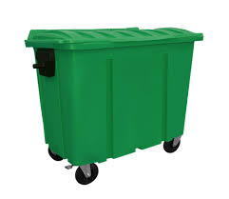
37494 | 31 | Conteiner, 240 litros. Características adicionais: fabricado em polietileno de alta densidade, contendo dreno, roda de borracha maciça de 8 polegadas, sendo duas com freios, eixo das rodas elaborado em aço carbono galvanizado. Nas cores: branco, amarelo e laranja, verde, azul, vermelho, cinza e marrom. Dimensões mínimas: 106 cm (A) x 57 cm (L) x 72 cm (P). Definição de cor no momento do empenho. Garantia mínima de 03 meses. | 
150678 | 32 | Termômetro digital, para alimentos. Características adicionais: fabricado em plástico e aço inox; alimentação através de Bateria LR44 que deverá vir inclusa; desligamento automático, display em LCD, memória de temperatura máxima e mínima; leitura da temperatura de alimento em graus célsius e fahrenheit, deverá atingir medidas de temperaturas entre - 50° C / -+ 300° C; precisão: 0,0 a + 80° C (± 1 ou 2º C) a outra escala (± 5 - 10 F ). Dimensões mínimas: 23,5 cm (C) x 2 cm (D). Garantia mínima de 03 meses. | 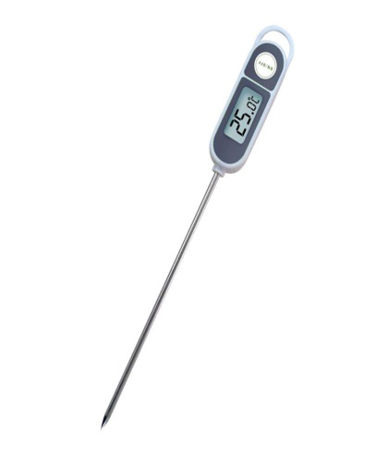
150678 | 33 | Termômetro para Segurança Alimentar infravermelho. Características adicionais: faixa de Temperatura: - 50 a 380º C (- 58 a 716º F), precisão: (- 50 a 0 º C) +/- 2 º C - (0 a 380 º C) +/- 1,5º C, seleção Celsius / Fahrenheit, função armazenamento de dados, alimentação através de 2 Pilhas AAA 1.5 V que deverão vir inclusas, desligamento automático. | 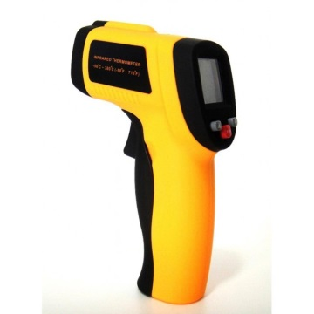
150659 | 34 | Luva ambidestra. Características adicionais: uma peça, confeccionada em silicone impermeável que ofereça alta resistência para atividades com temperatura de até 500º C (descrito na embalagem), para proteção das mãos e antebraço, punho alongado de 35 cm, palma antiderrapante que evite o deslize do objeto manuseado, de fácil higienização e alta durabilidade, produto deve possuir C. A. (Certificado de Aprovação do Ministério do Trabalho). Garantia mínima de 03 meses. | 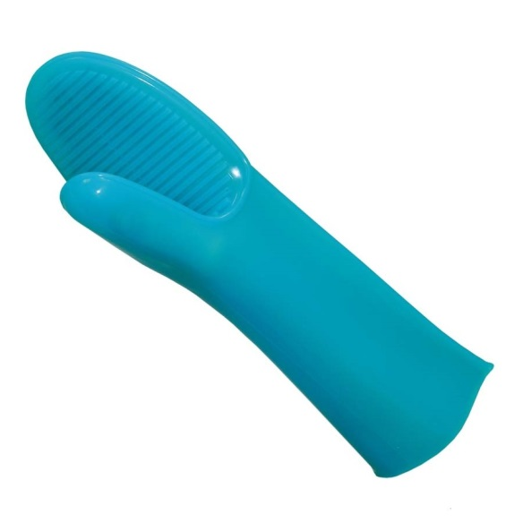
150659 | 35 | Avental de segurança. Características adicionais: branco, impermeável, à base de pvc com forro de poliéster, com tiras soldadas eletronicamente sendo uma no pescoço e duas na cintura, com fivela plástica para fechamento, modelo açougueiro, produto deve possuir C. A. (Certificado de Aprovação do Ministério do Trabalho). Dimensões mínimas: 1,20 m (C) x 0,70 m (A). Garantia mínima de 03 meses. | 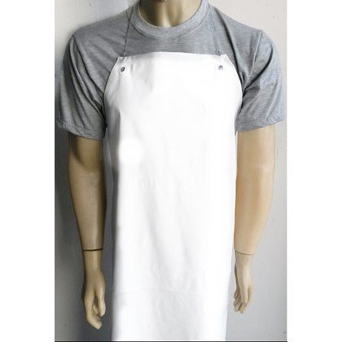
150659 | 36 | Luva ambidestra de segurança. Características adicionais: fabricada em malha de aço, de cinco dedos, confeccionadas em elos de aço inoxidável (malha de aço inox), braceletes ajustáveis através de presilhas e botões metálicos de pressão no punho, maleável, com alta resistência a cortes de facas, indicada para proteção das mãos contra cortes e incisões nas atividades de desossa e recortes. Produto deve possuir C. A. (Certificado de Aprovação do Ministério do Trabalho). Tamanho G (unidade). Garantia mínima de 03 meses. | 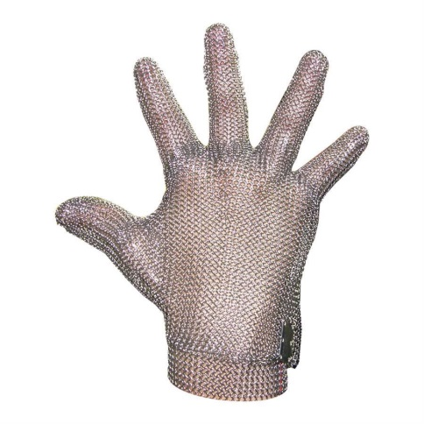
150659 | 37 | Luva ambidestra, de segurança. Características adicionais: fabricada em malha de aço, de cinco dedos, confeccionadas em elos de aço inoxidável (malha de aço inox), braceletes ajustáveis através de presilhas e botões metálicos de pressão no punho, maleável, com alta resistência a cortes de facas, indicada para proteção das mãos contra cortes e incisões nas atividades de desossa e recortes, produto deve possuir C. A. (Certificado de Aprovação do Ministério do Trabalho). Tamanho M (unidade). Garantia mínima de 03 meses. | 
150659 | 38 | Luva de segurança. Características adicionais: cinco dedos, punho com inserções de fibras elásticas e acabamento final em fibras sintéticas, usada para manipulação de carnes, resistente a cortes moderados e ou pesados, com quatro fios de aço, com formato ergonômico, na cor branca, produto deve possuir o C. A. (Certificado de Aprovação do Ministério do Trabalho). Tamanho G (par). Garantia mínima de 03 meses. | 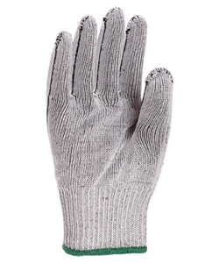
150659 | 39 | Luva de segurança. Características adicionais: cinco dedos, punho com inserções de fibras elásticas e acabamento final em fibras sintéticas, usada para manipulação de carnes, resistente a cortes moderados e ou pesados, com quatro fios de aço, com formato ergonômico, na cor branca, produto deve possuir C. A. (Certificado de Aprovação do Ministério do Trabalho). Tamanho M (par). Garantia mínima de 03 meses.
150156 | 40 | Jogo de calça e blusa. Características adicionais: composto de uma bata de manga longa com capuz e elástico no punho e uma calça com elástico no tornozelo e cintura, fabricado em Vinil (E.V.A) transparente ou branco, blusa com capuz, confeccionada em resina de polietileno sem componente metálico, formato ergonômico, produto deve possuir o C. A. (Certificado de Aprovação do Ministério do Trabalho). Tamanho adulto único. Cor a ser definida no momento do empenho. Garantia mínima de 03 meses. | 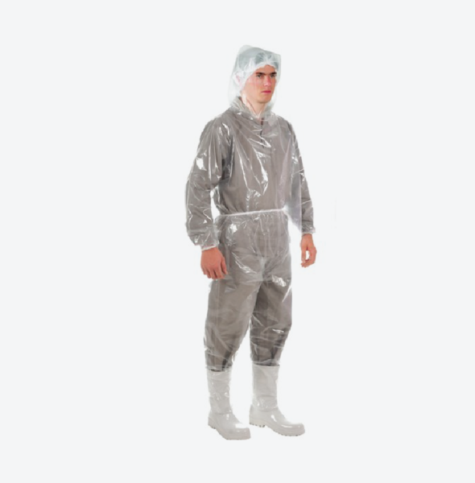
2755 | 41 | Assadeira retangular. Características adicionais: fabricada totalmente em alumínio polido, bordas planas (sem detalhes ou ranhuras) e alças em alumínio polido. Dimensões mínimas: 37 cm (C) x 26 cm (L) x 5 cm (A). Espessura mínima do alumínio de 2,5 mm. Marca de Referência: Vigor. Garantia mínima de 03 meses. | 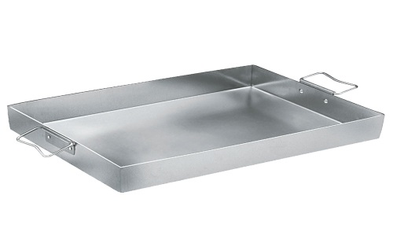
2755 | 42 | Assadeira retangular, nº 09. Características adicionais: fabricada totalmente em alumínio polido. Bordas planas (sem detalhes ou ranhuras) e alças em alumínio polido. Medidas mínimas: 70 cm (C) x 40 cm (L) x 8 cm (A). Espessura mínima do alumínio de 2,5 mm. Marca de Referência: Vigor. Garantia mínima de 03 meses. | 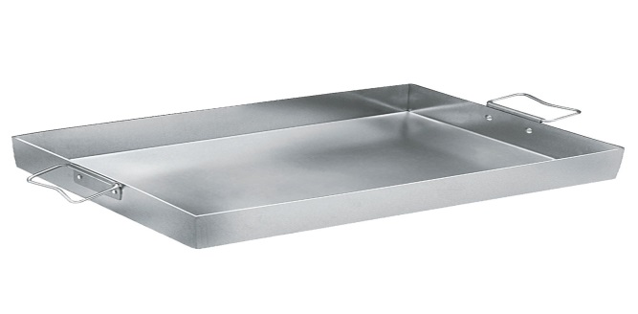
2755 | 43 | Assadeira retangular, nº 08. Características adicionais: fabricada totalmente em alumínio polido, bordas planas (sem detalhes ou ranhuras) e alças em alumínio polido. Medidas mínimas: 45 cm (C) x 32 cm (L) x 6 cm (A). Espessura mínima de 2,5 mm. Marca de Referência: Vigor. Garantia mínima de 03 meses. | 
117137 | 44 | Forma para Cupcake. Características adicionais: cavidades com 12 forminhas, antiaderente de alta qualidade. Dimensões mínimas da bandeja: 35 cm (C) x 26,5 cm (L). Dimensões mínimas das forminhas: 5,2 cm de fundo x 3 cm (A) x 7 cm de boca. Garantia mínima de 03 meses. | 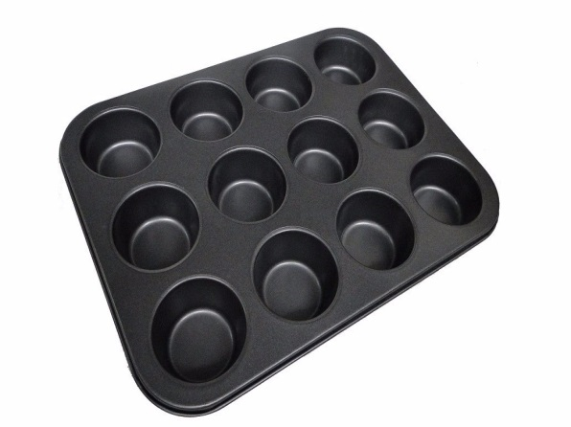
2755 | 45 | Assadeira retangular, tipo tabuleiro. Características adicionais: fabricada totalmente em alumínio polido. Dimensões mínimas: 63 cm (C) x 43 cm (L) x 4 cm (A). Espessura mínima do alumínio de 2,5 mm. Garantia mínima de 03 meses.
2755 | 46 | Assadeira retangular, tipo tabuleiro. Características adicionais: fabricada em aço galvanizado. Dimensões mínimas: 80 cm (C) x 40 cm (L) x 3 cm (A). Espessura mínima de 2,5 mm. Garantia mínima de 03 meses. | 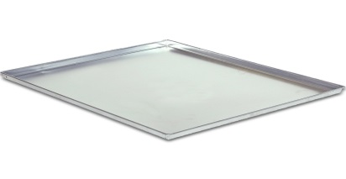
2755 | 47 | Assadeira funda retangular. Características adicionais: fabricada em alumínio, com revestimento em antiaderente. Dimensões mínimas: 31 cm (C) x 21 cm (L) x 5 cm (A). Espessura mínima do aluminio de 2,5 mm. Garantia mínima de 03 meses. | 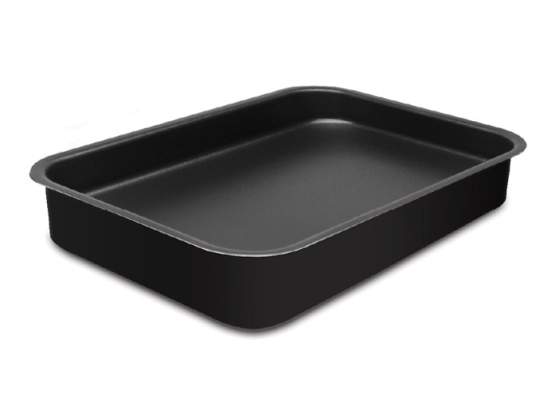
2755 | 48 | Assadeira funda retangular. Características adicionais: fabricada em alumínio, com revestimento em antiaderente. Dimensões mínimas: 41 cm (C) x 30 cm (L) x 7 cm (A). Espessura mínima do aluminio de 2,5 mm. Garantia mínima de 03 meses. | 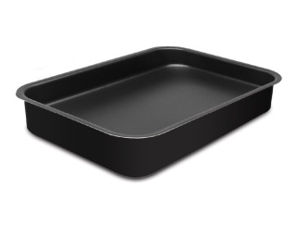
2755 | 49 | Assadeira redonda. Características adicionais: fabricada em alumínio polido. Dimensões mínimas: 20 cm (D) x 5 cm (A). Espessura mínima do aluminio de 2,5 mm. Garantia mínima de 03 meses. | 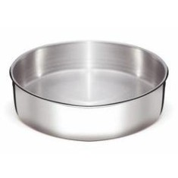
2755 | 50 | Assadeira retangular, tipo tabuleiro. Características adicionais: fabricada em aço galvanizado. Dimensões mínimas: 70 cm (C) x 58 cm (L) x 3,5 cm (A). Espessura mínima de 2,5 mm. Garantia mínima de 03 meses. | 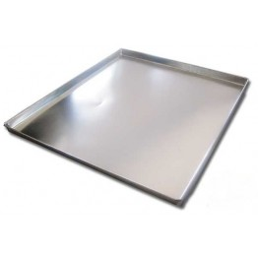
28819 | 51 | Características adicionais: fabricado em material atóxico. Capacidade por pote: 145 ml. Pacote com 24 unidades. Garantia mínima de 03 meses. | 
28819 | 52 | Potes descartavéis, com tampa. Características adicionais: fabricado em material atóxico. Capacidade por pote: 500 ml. Pacote com 24 unidades. Garantia mínima de 03 meses.
150577 | 53 | Saco de papel. Características adicionais: saco tamanho Pipoca 2, estéril, fabricado em papel monolúcido branco liso, atóxico e não reciclado. Dimensões mínimas do saco: 15 cm (C) x 7,5 cm (A) x 13 cm (L). Pacote com 500 unidades. Garantia mínima de 03 meses. | 
65188 | 54 | Toalha atoalhada. Características adicionais: estilo toalha de salão Jacquard, cor branca, sem estampas, composição em 100% algodão, com alta capacidade de absorção. Dimensões mínimas: 45 cm (L) x 76 cm (C). Peso médio de 140 gr. Garantia mínima de 03 meses. | 
150577 | 55 | Saco plástico, para Hot Dog. Características adicionais: estéril, fabricado em polietileno, atóxico, cor branca, sem estampas. Dimensões mínimas do saco: 20 cm (C) x 12 cm (L). Pacote com 50 unidades. Garantia mínima de 03 meses. | 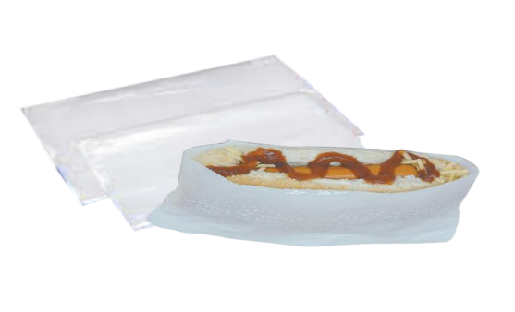
150577 | 56 | Saco plástico. Características adicionais: estéril, com tarja, próprios para coleta de amostras. Pacote com 800 unidades. Garantia mínima de 03 meses. | 
18821 | 57 | Bobina de filme Strech. Características adicionais: bobina de 3,5 Kg, virgem, 500 mm de largura, 25 micra de espessura. Comprimento total: 200 m. Garantia mínima de 03 meses. | 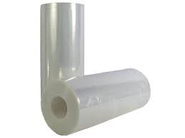
18821 | 58 | Bobina de sacos plásticos. Características adicionais: picotada, transparente. Dimensões mínimas do saco: 35 cm (L) x 45 cm (A). Capacidade mínima: 5 litros. Bobina com 500 unidades. Garantia mínima de 03 meses. | 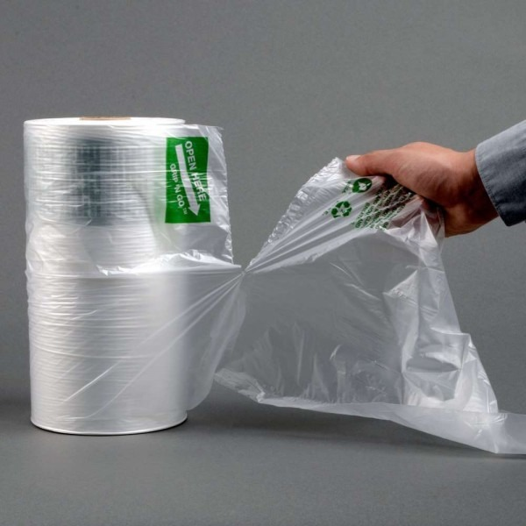
18821 | 59 | Bobina de sacos plásticos. Características adicionais: picotada, transparente, atóxicos, estéril. Dimensões mínimas do saco: 40 cm (L) x 62 cm (A). Capacidade mínima: 10 litros. Bobina com 500 unidades. Garantia mínima de 03 meses.
28797 | 60 | Palito dental. Características adicionais: fabricado em madeira estéril, embalado individualmente em invólucro plástico. Caixa com mil unidades. Garantia mínima de 03 meses. | 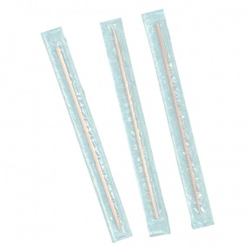
965 | 61 | Papel Toalha. Características adicionais: interfolheado, 100% celulose. Tamanho mínimo da folha: 20 cm (C) x 20 cm (L). Caixa com 2000 folhas. Garantia mínima de 03 meses. | 
965 | 62 | Guardanapo de papel. Características adicionais: fabricado em papel branco, não reciclável, folha dupla. Dimensões mínimas da folha: 23 (C) x 23 cm (L). Pacote com 50 unidades. Garantia mínima de 03 meses. | 
28797 | 63 | Caixa de fósforo. Características adicionais: caixa de papelão com 50 palitos de fósforo em cada caixa, fabricada em papelão resistente contendo lixa resistente e bem aderida em um dos lados da superfície da caixa, sendo o tamanho mínimo do palito de 9,5 cm (C). Garantia mínima de 03 meses. | 
150577 | 64 | Sacos para embalar talheres. Características adicionais: fabricado em plástico virgem, estéril. Dimensões mínimas do saco: 23 cm (C) x 8 cm (L). Espessura mínima de 0,04 mm. Pacote com 1000 unidades. Garantia mínima de 03 meses. | 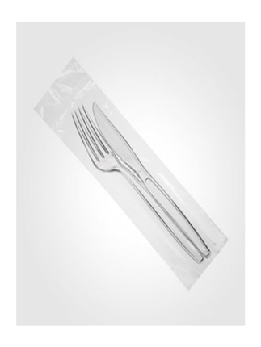
74250 | 65 | Acendedor de fogão a gás. Características adicionais: com carga e pronto para uso, garantia de acendimento de milhares de vezes. Dimensões mínimas: 30 cm (L) x 40 cm (A) x 10 cm (P). Peso: 0,50 g. Garantia mínima de 03 meses. | 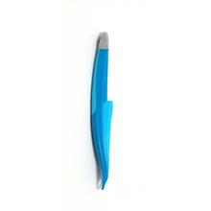
400 | 66 | Etiqueta P/congelador e Freezer. Características adicionais: suportar ambientes úmidos e frios até - 50º C. Pacote com 120 unidades. Garantia mínima de 03 meses. | 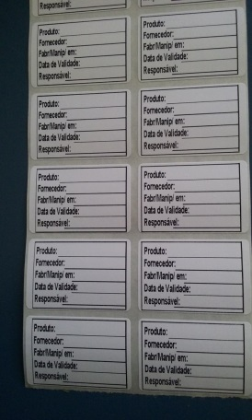
28304 | 67 | Caldeirão Hotel, n° 38. Características adicionais: fabricado em alumínio batido grosso, com duas alças em alumínio fundido com 3 rebites rebatidos cada cabo, acompanha tampa de alumínio com pegador da tampa também em alumínio. Dimensões mínimas: 35 cm (A) sem tampa e 38 cm (A) com tampa. Diâmetro de 38 cm. Espessura mínima de 2,2 mm. Capacidade mínima: 44 litros. Garantia mínima de 03 meses. | 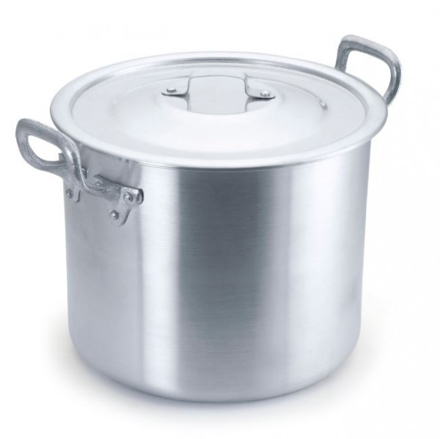
28304 | 68 | Caçarola Hotel, nº 40. Características adicionais: fabricado em alumínio batido grosso, com duas alças em alumínio fundido com 3 rebites rebatidos cada cabo, acompanha tampa de alumínio com pegador da tampa em alumínio. Dimensões mínimas: 19 cm (A) sem tampa e 23 cm (A) com tampa, 2,2 mm de espessura. Diâmetro de 40 cm. Espessura mínima de 2,2 mm. Capacidade mínima: 28 litros. Garantia mínima de 03 meses. | 
28304 | 69 | Caçarola Hotel, nº 45. Características adicionais: fabricado em alumínio batido grosso, com duas alças em alumínio fundido com 3 rebites rebatidos cada cabo, acompanha tampa de alumínio com pegador da tampa em alumínio. Dimensões mínimas: 20 cm (A) sem tampa e 24 cm (A) com tampa. Diâmetro de 45 cm. Espessura mínima de 2,2 mm. Capacidade mínima: 41 litros. Garantia mínima de 03 meses.
28304 | 70 | Caçarola Hotel, nº 55. Características adicionais: fabricado em alumínio batido grosso, com duas alças em alumínio fundido com rebites, acompanha tampa em alumínio e pegador da tampa em alumínio. Dimensões mínimas: 24 cm (A) sem tampa e 28 cm (A) com tampa. Diâmetro de 55 cm. Espessura mínima de 2,2 mm. Capacidade mínima: 75 litros. Garantia mínima de 03 meses.
28304 | 71 | Panela de pressão industrial. Características adicionais: fabricada em alumínio polido, tampa em alumínio polido, 34 cm de diâmetro, altura de 33 cm, cabos e alça em baquelite atóxico e atitérmico, válvula de segurança (metálica e em silicone), trava de segurança, aliviador de pressão, selo do INMETRO, grau de pureza do alumínio 99,85%. Capacidade mínima: 30 litros. Marca de referência: Fulgor. Garantia mínima de 03 meses. | 
28304 | 72 | Panela Cozi Vapore. Características adicionais: contendo 3 peças (panela, escorredor com alça, e tampa), todas as peças deverão ser fabricadas totalmente em alumínio. Diâmetro de 40 cm. Capacidade mínima: 23 litros. Marca de referência: Vigor. Garantia mínima de 03 meses. | 
28304 | 73 | Fervedor. Características adicionais: fabricado em alumínio e cabo de baquelite, com tampa também de alumínio. Dimensões mínimas: 22 cm (D) x 19,5 cm (A). Espessura mínima do alumínio de 1,7 mm. Capacidade mínima: 5 litros. Marca de refência: Vigor. Garantia mínima de 03 meses. | 
28304 | 74 | Caçarola rasa. Características adicionais: fabricada totalmente em inox, com fundo triplo aço + alumínio + aço, com duas alças fixadas por solda-ponto, acabamento alto brilho, com tampa também em aço inox, compatível com a tamanho da panela. Dimensões mínimas: 33 cm (C) x 26,3 cm (L) x 19,5 cm (A). Diâmetro de 24 cm. Espessura mínima de 1,2 mm. Capacidade mínima: 6,1 litros. Marca de referência: Tramontina. Garantia mínima de 03 meses. | 
28304 | 75 | Caçarola funda. Características adicionais: fabricada totalmente em inox, com fundo triplo aço + alumínio + aço, com duas alças fixadas por solda-ponto, acabamento alto brilho, com tampa também em aço inox, compatível com a tamanho da panela. Dimensões mínimas: 33,8 cm (C) x 26,4 cm (L) x 26,4 cm (A). Diâmetro de 24 cm. Espessura mínima de 1,2 mm. Capacidade mínima: 9,6 litros. Marca de referência: Tramontina. Garantia mínima de 03 meses. | 
28304 | 76 | Caçarola. Características adicionais: fabricada totalmente em inox, com fundo triplo aço + alumínio + aço, com duas alças fixadas por solda-ponto, acabamento alto brilho, com tampa também em aço inox, compatível com a tamanho da panela. Dimensões mínimas: 21cm (C) x 18 cm (L) x 11,5 cm (A). Diâmetro de 16 cm. Espessura mínima de 1,2 mm. Capacidade mínima: 1,3 litros. Marca de referência: Tramontina. Garantia mínima de 03 meses. | 
28304 | 77 | Caçarola. Características adicionais: rasa, fabricada totalmente em inox, com fundo triplo aço + alumínio + aço, com duas alças fixadas por solda-ponto, acabamento alto brilho. Dimensões mínimas: 53 cm (C) x 42 cm (L) x 20 cm (A). Diâmetro de 40 cm. Espessura mínima de 1,2 mm. Capacidade mínima: 23,3 litros. Marca de referência: Tramontina. Garantia mínima de 03 meses. | 
28304 | 78 | Caldeirão. Características adicionais: fabricada totalmente em inox, com fundo triplo aço + alumínio + aço, com duas alças fixadas por solda-ponto, acabamento alto brilho. Dimensões mínimas: 52 cm (C) x 42 cm (L) x 26 cm (A). Diâmetro de 40 cm. Espessura mínima de 1,2 mm. Capacidade mínima: 30,9 litros. Marca de referência: Tramontina. Garantia mínima de 03 meses. | 
28304 | 79 | Paellera. Características adicionais: fabricada em alumínio, com revestimento em antiaderente Starflon T1, alças em aço. Dimensões mínimas: 36 cm (C) x 30,5 cm (L) x 6 cm (A). Diâmetro de 30 cm. Espessura mínima de 2 mm. Marca de referência: Tramontina. Garantia mínima de 03 meses. | 
28304 | 80 | Paellera. Características adicionais: fabricada em alumínio, com revestimento em antiaderente Starflon Plus, resistente à abrasão. Acabamento externo lixado. Alças em aço inox fixadas por quatro rebites. Diâmetro de 45 cm. Espessura mínima de 3,0 mm. Marca de Referência: Tramontina. Garantia mínima de 03 meses.
28304 | 81 | Tampa. Características adicionais: fabricada totalmente em aço inox,com alça fixada por solda-ponto, também em aço inox. Diâmetro de 40 cm. Espessura mínima de 1,0 mm. Marca de referência: Tramontina. Garantia mínima de 03 meses. | 
28304 | 82 | Caldeirão. Características adicionais: fabricada totalmente em inox, com fundo triplo aço + alumínio + aço, com duas alças fixadas por solda-ponto, acabamento alto brilho. Dimensões mínimas: 52 cm (C) x 52 cm (L) x 30 cm (A). Diâmetro de 50 cm. Espessura mínima de 1,2 mm. Capacidade mínima: 58 litros. Marca de referência: Tramontina. Garantia mínima de 03 meses. | 
28304 | 83 | Caçarola rasa. Características adicionais: fabricada totalmente em inox, com fundo triplo aço + alumínio + aço, com duas alças fixadas por solda-ponto, acabamento alto brilho. Dimensões mínimas: 31 cm (A) x 31 cm (L) x 21cm (P). Diâmetro de 28 cm. Espessura mínima de 1,2 mm. Capacidade mínima: 15,7 litros. Marca de referência: Tramontina. Garantia mínima de 03 meses. | 
28304 | 84 | Panquequeira. Características adicionais: fabricada em material antiaderente e alumínio, com revestimento antiaderente interno e externo, cabo em baquelite. Dimensões mínimas: 2 a 3 cm de altura, e 20 a 22 cm de diâmetro. Marca de referência: Tramontina. Garantia mínima de 03 meses. | 
28304 | 85 | Chaleira. Características adicionais: fabricada em aço inox, corpo totalmente em aço inox, alça em baquelite, sistema de aviso sonoro de fervura no bico. Dimensões mínimas: 22,5 cm (C) x 20 cm (L) x 22,5 cm (A). Espessura mínima de 1,2 mm. Capacidade mínima: 3 litros. Marca de referência: Mor. Garantia mínima de 03 meses. | 
28304 | 86 | Panela wok. Características adicionais: fabricada em aço carbono, cor preta, com cabo em baquelite. Dimensões mínimas: 30 cm (L) x 30 cm (P) x 8 cm (A). Diâmetro de 30 cm. Garantia mínima de 03 meses. | 
150138 | 87 | Escorredor de massas. Características adicionais: fabricado totalmente em alumínio, furo grosso, com alças de mesmo material. Dimensões mínimas: 55 (D) x 20 cm (A). Capacidade mínima: 32 litros. Marca de referência: Vigor. Garantia mínima de 03 meses. | 
28304 | 88 | Panela de pressão. Características adicionais: fabricada em alumínio, fechamento externo, mola de segurança, janela de segurança, válvula de silicone, borrachas de vedação, alças em baquelite, certificada pelo INMETRO. Capacidade mínima: 22 litros. Garantia mínima de 03 meses. | 
28304 | 89 | Caçarola. Características adicionais: rasa, com cabo e tampa com alça e compatível com a tamanho da panela, fabricada totalmente em inox, com fundo triplo aço + alumínio + aço, com alça e cabo fixados por solda-ponto, acabamento alto brilho. Dimensões mínimas: 25 cm (C) x 18 cm (L) x 12 cm (A). Diâmetro de 16 cm. Capacidade mínima: 1,4 litros. Marca de referência: Tramontina. Garantia mínima de 03 meses. | 
28304 | 90 | Caçarola. Características adicionais: com cabo e tampa com alça e compatível com a tamanho da panela, fabricado totalmente em inox, com fundo triplo aço + alumínio + aço, com alça e cabo fixado por solda-ponto, acabamento alto brilho. Dimensões mínimas: 29,4 cm (L) x 22,2 cm (A). Diâmetro de 20 cm. Capacidade mínima: 4,6 litros. Marca de referência: Tramontina. Garantia mínima de 03 meses.
28304 | 91 | Frigideira. Características adicionais: fabricada em aço inox com revestimento em antiaderente, cabo em aço inox. Dimensões mínimas: 52 cm (C) x 31,5 cm (L) x 5,4 cm (A). Diâmetro de 30 cm. Espessura mínima de 0,8 mm. Capacidade mínima: 2,9 litros. Marca de referência: Tramontina. Garantia mínima de 03 meses. | 
28304 | 92 | Frigideira de ferro. Características adicionais: contendo alça e cabo, fabricada em ferro fundido, cor preta. Dimensões mínimas: 29 cm (D) x 5 cm (A). Garantia mínima de 03 meses. | 
28304 | 93 | Caçarola Hotel, nº 30. Características adicionais: fabricada em alumínio batido grosso, com duas alças em alumínio fundido com rebites, acompanha tampa em alumínio e pegador da tampa em alumínio. Dimensões mínimas: 15 cm (A). Diâmetro de 30 cm. Espessura mínima de 1,70 mm. Capacidade mínima: 10 litros. Garantia mínima de 03 meses. | 
28304 | 94 | Tampa. Características adicionais: fabricada totalmente em inox, com fundo triplo aço + alumínio + aço, com alça fixada por solda-ponto, acabamento alto brilho, compatível com panelas de aço inox fundo triplo da marca Tramontina. Diâmetro de 50 cm. Espessura mínima de 1,0 mm. Marca de refência: tramontina. Garantia mínima de 03 meses.
28568 | 95 | Faca de churrasco. Características adicionais: talheres monoblocos, obtidos de uma única peça, sem emendas, lâmina e cabo em aço inoxidável 4'', com fio serrilhado. Dimensões mínimas: 20,5 cm (C) x 1,9 cm (L). Espessura mínima de 2 mm. Marca de referência: Tramontina, linha Búzios. Garantia mínima de 03 meses. | 
28568 | 96 | Faca de pão. Características adicionais: talheres monoblocos, obtidos de uma única peça, sem emendas, lâmina em aço inox, confeccionada em apenas uma peça, sem emendas, cabos produzidos em polipropileno com antibacteriano, cor branca. Dimensões mínimas: 31,9 cm (C) x 3,4 cm (L). Espessura mínima de 2 mm. Marca de referência: Tramontina. Garantia mínima de 03 meses. | 
28568 | 97 | Faca de sobremesa. Características adicionais: talheres monoblocos, obtidos de uma única peça, sem emendas, lâmina em aço inox. Dimensões mínimas: 20 cm (C) x 1,4 cm (L). Espessura mínima de 2 mm. Fabricação nacional. Marca de referência: Tramontina, linha Búzios. Garantia mínima de 03 meses. | 
28568 | 98 | Faca para desossar. Características adicionais: lâmina fabricada em aço inox levemente flexível, confeccionada em apenas uma peça, sem emendas, cabo produzido em polipropileno com antibacteriano, na cor branca. Dimensões mínimas: 27 cm (C) x 2,9 cm (L) x 1,6 cm (A). Espessura mínima de 2 mm. Marca de referência: Tramontina. Garantia mínima de 03 meses.
28568 | 99 | Faca para trinchar carne. Características adicionais: lâmina em aço inox 10", com fio liso, com maior durabilidade do fio devido a tratamento térmico, cabo de madeira com tratamento especial, oferecendo maior durabilidade à peça, resistente a impactos e a altas temperaturas. Dimensões mínimas: 23 cm (C) x 1,7 cm (L) x 4,4 cm (A). Espessura mínima de 2 mm. Garantia mínima de 03 meses.
28568 | 100 | Faca serrilhada. Características adicionais: lâmina confeccionada em apenas uma peça, sem emendas, em aço inox, cabo produzido em polipropileno com antibacteriano, na cor branca. Dimensões mínimas: 31 cm (C). Espessura mínima de 2 mm. Marca de referência: Tramontina. Garantia mínima de 03 meses. | 
28568 | 101 | Faca de ofício. Características adicionais: faca do chef, n° 8, inteiramente em aço inoxidável com lâmina e cabo em uma só lâmina, sem divisão, acabamento de alto padrão, com formas limpas e arredondadas. Dimensões mínimas: 33 cm (C). Espessura mínima de 2 mm. Marca de referência: Tramontina. Garantia mínima de 03 meses. | 
28533 | 102 | Espátula para bolo e torta. Características adicionais: lâmina em aço inox 6'' x 2 1/4'', lâmina inteiriça, forjada em uma só peça, aço inox, cabo de polipropileno injetado diretamente sobre a espiga da lâmina. Dimensões mínimas: 32 cm (C) x 7,7 cm (L) x 4,5 cm (A). Marca de referência: Tramontina. Garantia mínima de 03 meses. | 
28533 | 103 | Espátula para confeiteiro. Características adicionais: lâmina em aço inox 10'' reta, cabo de polipropileno injetado diretamente sobre a espiga da lâmina. Dimensões mínimas: 19 cm (C) x 9,5 cm (L) x 4,5 cm (A). Espessura mínima de 2 mm. Marca de referência: Hércules. Garantia mínima de 03 meses.
150696 | 104 | Concha. Características adicionais: modelo Terrina, em nylon, totalmente na cor preta, resistente a altas temperaturas (até 210° C), para uso em produtos com revestimento antiaderente, boa resistência a máquina de lavar louças, estrutura inteira, sem emendas, cabo liso com furo para pendurar. Dimensões mínimas: 36 cm (C) x 9 cm (L) x 6 cm (A). Espessura mínima de 2 mm. Marca de referência: Tramontina. Garantia mínima de 03 meses.
28568 | 105 | Cortador de pizza. Características adicionais: lâmina em aço inox fio liso, cabo anatômico, branco, em polipropileno com proteção antimicrobiana. Dimensões mínimas: 23 cm (C) x 2 cm (L) x 10 cm (A). Largura da lâmina: 9,8 cm. Espessura mínima de 2 mm. Marca de referência: Tramontina, linha Profissional Master. Garantia mínima de 03 meses. | 
28541 | 106 | Colher para arroz. Características adicionais: fabricada totalmente em inox liso, peça forjada em aço inox inteiro, sem emendas. Dimensões mínimas: 25 cm (C) x 6 cm (L). Espessura mínima de 2 mm. Marca de referência: Tramontina, linha Laguna. Garantia mínima de 03 meses. | 
28568 | 107 | Cutelo chinês 5''. Características adicionais: lâmina em aço inox, cabo produzido em polipropileno com antibacteriano. Dimensões mínimas: 26 cm (C) x 1,8 cm (L) x 6 cm (A). Espessura mínima de 2 mm. Marca de referência: Tramontina. Garantia mínima de 03 meses. | 
28541 | 108 | Colher de chá. Características adicionais: talher tipo monobloco, obtidos de uma única peça, sem emenda, fabricada totalmente em aço inox. Dimensões mínimas: 12 cm (C) x 2,7 cm (L) x 1,5 cm (A). Espessura mínima de 1,5 mm. Marca de referência: Tramontina, linha Búzios. Garantia mínima de 03 meses.
150697 | 109 | Abridor de latas. Características adicionais: manual, rosqueável, "tipo Borboleta", com encaixe em latas de qualquer tamanho, com lâmina e componentes em aço inox, cabo em polipropileno com antibacteriano, manípulo em nylon. Dimensões mínimas: 24 cm (C) x 9 cm (L) x 5,5 cm (A). Espessura mínima de 2 mm. Marca de referência: Tramontina, linha Utilitá. Garantia mínima de 03 meses. | 
28550 | 110 | Garfo de mesa. Características adicionais: talher tipo monobloco, obtido de uma única peça, sem emenda, fabricada totalmente em aço inox. Dimensões mínimas: 17 cm (C) x 2,3 cm (L). Espessura mínima de 2 mm. Marca de referência: Tramontina, linha Búzios. Garantia mínima de 03 meses.
150696 | 111 | Concha para molho. Características adicionais: talher tipo monobloco, obtidos de uma única peça, sem emenda, fabricada totalmente em inox liso. Dimensões mínimas: 15 cm (C) x 4 cm (L) x 4,3 cm (P). Diâmetro de 4,1 cm. Capacidade: 20 ml. Espessura mínima de 1,0 mm. Marca de referência: Tramontina, linha Laguna. Garantia mínima de 03 meses.
28541 | 112 | Colher de mesa. Características adicionais: talher tipo monobloco, obtidos de uma única peça, sem emenda, fabricada totalmente em aço inox. Dimensões mínimas: 18,7 cm (C) x 3,9 cm (L) x 2,4 cm (A). Espessura mínima de 2 mm. Talher tipo monobloco, obtidos de uma única peça, sem emenda. Marca de referência: Tramontina, linha Búzios. Garantia mínima de 03 meses.
28541 | 113 | Colher de sobremesa. Características adicionais: talher tipo monobloco, obtidos de uma única peça, sem emenda, fabricada totalmente em aço inox. Dimensões mínimas: 15 cm (C) x 3 cm (L) x 1,8 cm (A). Espessura mínima de 1,5 mm. Marca de referência: Tramontina, linha Búzios. Garantia mínima de 03 meses.
28550 | 114 | Garfo de sobremesa. Características adicionais: talher tipo monobloco, obtidos de uma única peça, sem emenda, fabricada totalmente em inox liso. Dimensões mínimas: 15 cm (C) x 2 cm (L) x 1,5 cm (A). Espessura mínima de 1,5 mm. Marca de referência: Tramontina, linha Búzios. Garantia mínima de 03 meses.
28550 | 115 | Pegador para churrasco/grelhados. Características adicionais: talher tipo monobloco, obtidos de uma única peça, sem emenda, fabricada totalmente em inox liso, com detalhe em madeira (escura tratada) no cabo. Dimensões mínimas: 48 cm (C). Espessura mínima de 2 mm. Marca de referência: Tramontina, modelo Pampa. Garantia mínima de 03 meses.
28541 | 116 | Colher de café. Características adicionais: talher tipo monobloco, obtido de uma única peça, sem emenda, fabricada em aço inoxidável, cabo em aço inoxidável. Dimensões mínimas: 9 cm (C) x 1,9 cm (L) x 1,0 cm (A). Espessura mínima de 1,5 mm. Marca de referência Tramontina, linha Búzios. Garantia mínima de 03 meses.
150696 | 117 | Concha. Características adicionais: talher tipo monobloco, obtidos de uma única peça, sem emenda, fabricada totalmente em inox. Dimensões mínimas: 25 cm (C) x 9 cm (L) x 8 cm (P). Espessura mínima de 2 mm. Capacidade para 100 ml. Marca de referência: Tramontina, linha Laguna. Garantia mínima de 03 meses.
28550 | 118 | Pegador para frios. Características adicionais: talher tipo monobloco, obtidos de uma única peça, sem emenda, fabricada totalmente em inox liso, um lado inteiro arredondado e outro em formato de garfo. Dimensões mínimas: 20 cm (C) x 5 cm (L) x 5 cm (A). Espessura mínima de 2 mm. Marca de referência: Tramontina. Garantia mínima de 03 meses. | 
28550 | 119 | Pegador para massa. Características adicionais: talher tipo monobloco, obtidos de uma única peça, sem emenda, fabricada totalmente em inox liso, com pontas serrilhadas para segurar a massa. Dimensões mínimas do cabo: 28 cm (C). Espessura mínima de 2 mm. Marca referência: Tramontina. Garantia mínima de 03 meses.
28541 | 120 | Colher para massa. Características adicionais: talher tipo monobloco, obtidos de uma única peça, sem emenda, fabricada totalmente em inox liso. Dimensões mínimas: 30 cm (C) x 6,7 cm (L) x 2,5 cm (A). Espessura mínima de 2 mm. Garantia mínima de 03 meses.
28533 | 121 | Espátula com serrilha. Características adicionais: lâmina em aço inox 4''x1 1/4'' com fio serrilhado, inteiriça, forjada em uma só peça, cabo de polipropileno injetado diretamente sobre a espiga da lâmina, cor branca. Dimensões mínimas: 19,8 cm (C). Dimensões mínimas da lâmina: 9,8 cm (C). Espessura mínima de 2 mm. Marca de Referência: Tramontina, modelo Profissional Master. Garantia mínima de 03 meses. | 
28533 | 122 | Espátula longa. Características adicionais: lâmina em nylon, com maior durabilidade e resistente a altas temperaturas, cabo em polipropileno com detalhe de apoio, proporcionando maior firmeza e segurança ao manusear a peça, com furo passante para pendurar o utensílio. Dimensões mínimas: 36 cm (C). Espessura mínima de 2 mm. Garantia mínima de 03 meses. | 
28533 | 123 | Espátula para frituras. Características adicionais: lâmina em aço inox, inteiriça, forjada em uma só peça, cabo de polipropileno injetado diretamente sobre a espiga da lâmina. Dimensões mínimas: 33 cm ( C). Dimensões mínimas da lâmina: 20 cm (C) x 7,6 cm (L). Marca de referência: Tramontina, modelo Profissional Master. Garantia mínima de 03 meses. | 
28533 | 124 | Espátula raspador. Características adicionais: lâmina em aço inox, lâmina inteiriça, forjada em uma só peça, cabo de polipropileno injetado diretamente sobre a espiga da lâmina, cor branca. Dimensões mínimas: 27 cm (C). Dimensões mínimas da lâmina: 14 cm (C) X 9 cm (L). Espessura mínima de 2 mm. Marca de referência: Tramontina, modelo Profissional Master. Garantia mínima de 03 meses. | 
28541 | 125 | Colher para arroz. Características adicionais: fabricada totalmente em aço inox, sem emendas. Dimensões mínimas: 40 cm (C) x 7 cm (L) x 2 cm (A). Espessura mínima de 2 mm. Marca de referência: Tramontina. Garantia mínima de 03 meses. | 
28550 | 126 | Garfo trinchante. Características adicionais: lâmina e cabo em aço inox. Dimensões mínimas: 40 cm (C) x 7 cm (L) x 2 cm (A). Espessura mínima de 2 mm. Marca de referência: Tramontina, modelo Speciale. Garantia mínima de 03 meses.
28533 | 127 | Espátula de silicone. Características adicionais: espátula de silicone, haste e cabo em aço inox, cor branca. Dimensões mínimas: 38 cm (C) x 7,5 cm (L) x 2 cm (A). Marca de referência: Tramontina, modelo Speciale. Garantia mínima de 03 meses.
28550 | 128 | Garfo para trinchar. Características adicionais: fabricado totalmente em aço inoxidável, acabamento em alto brilho, com formas limpas e arredondadas. Dimensões mínimas: 24 cm (C). Espessura mínima de 2 mm. Marca de referência: Tramontina. Garantia mínima de 03 meses.
46760 | 129 | Espumadeira. Características adicionais: fabricada totalmente em nylon, resistente a altas temperaturas (até 210°C), para uso em produtos com revestimento antiaderente, boa resistência a máquina de lavar louças, formato da parte útil triangular com furos, levemente funda, estrutura inteira, sem emendas, cabo com furo para pendurar. Dimensões mínimas: 36 cm (C) x 9,5 cm (L) x 5 cm (A). Espessura mínima de 2 mm. Marca de referência: Tramontina. Garantia mínima de 03 meses. | 
28533 | 130 | Espátula para confeiteiro. Características adicionais: lâmina em aço inox 12'' com inclinação, inteiriça, forjada em uma só peça, cabo de polipropileno injetado diretamente sobre a espiga da lâmina, cor branca. Dimensões mínimas: 49 cm (C). Dimensões mínimas da lâmina: 10 cm (L) x 7 cm (A). Espessura mínima de 2 mm. Marca de referência: Tramontina, modelo Profissional Master. Garantia mínima de 03 meses. | 
28541 | 131 | Colher para arroz. Características adicionais: fabricada em nylon, estrutura inteira, sem emendas, cabo liso com furo para pendurar, cor preta, resistente a altas temperaturas (até 210° C), para uso em produtos com revestimento antiaderente, boa resistência a máquina de lavar louças. Dimensões mínimas: 36 cm (C) x 7 cm (L) x 3 cm (A). Espessura mínima de 2 mm. Marca de referência: Tramontina. Garantia mínima de 03 meses.
28541 | 132 | Colher/concha para sorvete. Características adicionais: contendo mola e ejetor, fabricado totalmente em aço inox. Dimensões mínimas: diâmetro da bola 6 cm, comprimento total de 21 cm. Espessura mínima de 2 mm. Garantia mínima de 03 meses. | 
28550 | 133 | Garfo para salada. Características adicionais: com recorte, fabricado totalmente em aço inox. Dimensões mínimas: 26 cm (C) x 2 cm (L) x 1,5 cm (A). Espessura mínima de 2 mm. Marca de referência: Rojemac. Garantia mínima de 03 meses. | 
28568 | 134 | Faca de carne, 12". Características adicionais: lâmina confeccionada em aço inox, apenas uma peça, sem emendas, cabo produzido em polipropileno com antibacteriano, na cor branca. Dimensões mínimas: 43 cm (C) x 7 cm (L) x 2 cm (A). Espessura mínima de 2 mm. Marca de referência: Tramontina. Garantia mínima de 03 meses. | 
28568 | 135 | Faca de legumes, 3". Características adicionais: lâmina confeccionada em aço inox, apenas uma peça, sem emendas, cabo produzido em polipropileno com antibacteriano, na cor branca. Dimensões mínimas: 19 cm (C) x 2 cm (L) x 1,5 cm (A). Marca de referência: Tramontina. Garantia mínima de 03 meses. | 
28568 | 136 | Faca de fatiar, 6". Características adicionais: lâmina confeccionada em aço inox, apenas uma peça, sem emendas, cabo produzido em polipropileno com antibacteriano, na cor branca. Dimensões mínimas: 31 cm (C) x 5 cm (L) x 2 cm (A). Espessura mínima de 2 mm. Marca de referência: Tramontina. Garantia mínima de 03 meses. | 
58912 | 137 | Chaira estriada. Características adicionais: fabricada em aço cromo-vanádio, com cabo em polipropileno branco, injetado em uma das extremidades. Dimensões mínimas: 41 cm (C) x 6 cm (L) x 4 cm (A). Espessura mínima de 2 mm. Garantia mínima de 03 meses.
28541 | 138 | Colher para arroz. Características adicionais: fabricada em inox resistente a altas temperaturas (até 210° C), estrutura inteira, sem emendas, cabo com furo para pendurar. Dimensões mínimas: 30 cm (C) x 6 cm (L) x 3 cm (A). Marca de referência: Tramontina. Garantia mínima de 03 meses.
150696 | 139 | Concha. Características adicionais: modelo Terrina, fabricada em inox resistente a altas temperaturas (até 210° C), estrutura inteira, sem emendas, cabo liso com furo para pendurar. Dimensões mínimas: 31 cm (C) x 9 cm (L) x 8 cm (A). Espessura mínima de 2 mm. Marca de referência: Tramontina, linha extrata. Garantia mínima de 03 meses.
46760 | 140 | Espumadeira. Características adicionais: fabricada totalmente em aço inox, formato da parte útil triangular com furos, levemente funda, estrutura inteira, sem emendas. Dimensões mínimas: 56 cm (C) x 16 cm (L) x 7 cm (A). Espessura mínima de 2 mm. Marca de referência: Tramontina. Garantia mínima de 03 meses.
46760 | 141 | Espumadeira. Características adicionais: fabricada totalmente em aço inox, resistente a altas temperaturas (até 210° C), para uso em produtos com revestimento antiaderente, boa resistência a máquina de lavar louças, formato da parte útil triangular com furos, levemente funda, estrutura inteira, sem emendas, cabo liso com furo para pendurar. Dimensões mínimas: 40 cm (C) x 9 cm (L) x 4 cm (A). Espessura mínima de 2 mm. Marca de referência: Tramontina. Garantia mínima de 03 meses.
28550 | 142 | Pegador multiuso. Características adicionais: fabricada totalmente em aço inox, peça interiça, sem emendas e dobradiças. Os dois lados do pegador inteiros. Dimensões mínimas: 20 cm (C) x 5 cm (L) x 5 cm (A). Espessura mínima de 2 mm. Marca de referência: Tramontina, linha Utility. Garantia mínima de 03 meses. | 
150696 | 143 | Concha. Características adicionais: fabricada totalmente em aço inox, peça interiça, sem emendas e dobradiças. Dimensões mínimas: 38 cm (C) x 5 cm (A) x 9 cm (L). Espessura mínima de 2 mm. Marca de referência: Tramontina. Garantia mínima de 03 meses. | 
150696 | 144 | Concha. Características adicionais: fabricada totalmente em aço inox, com gancho. Dimensões mínimas: 50 cm (C) x 11 cm (L) x 9 cm (A). Espessura mínima de 2 mm. Capacidade mínima: 300 ml. Marca de referência: Tramontina. Garantia mínima de 03 meses.
150696 | 145 | Concha. Características adicionais: fabricada totalmente em aço inox, com gancho. Dimensões mínimas: 55 cm (C) x 13 cm (L) x 11 cm (A). Espessura mínima de 2 mm. Capacidade: 700 ml. Marca de referência: Tramontina. Garantia mínima de 03 meses.
28533 | 146 | Espátula para frituras. Características adicionais: lâmina em aço inox 9''x3', com furos, cabo em polipropileno injetado diretamente sobre a espiga da lâmina. Dimensões mínimas: 43 cm (C) x 9 cm (L) x 10 (A). Espessura mínima de 2 mm. Marca de referência: Tramontina. Garantia mínima de 03 meses. | 
28550 | 147 | Pegador de gelo. Características adicionais: fabricado totalmente em aço inox, liso e resistente. Dimensões mínimas: 18 cm (C) x 4 cm (L) x 2 cm (A). Espessura mínima de 1,8 mm. Marca de referência: Tramontina. Garantia mínima de 03 meses. | 
151009 | 148 | Copo. Características adicionais: formato quadrado, fabricado polietileno de alta qualidade, material atóxico. Dimensões mínimas: 9 cm (A) x 7 cm (L). Profundidade: 7 cm. Capacidade mínima: 360 ml. Cores: branco, PE natural, vermelho, azul, verde e cinza escuro. Definição de cor no momento do empenho. Garantia mínima de 03 meses. | 
2755 | 149 | Assadeira. Características adicionais: vidro refratário, formato oval, com tampa plástica fabricada em polietileno, compatível com a assadeira. Capacidade mínima: 3,2 litros. Garantia mínima de 03 meses. | 
67628 | 150 | Saca rolhas. Características adicionais: em inox, corpo preto revestido em teflon, com abridor de garrafas e alavancas laterais para facilitar a abertura da garrafa. Marca de referência: Tramontina. Garantia mínima de 03 meses. | 
107204 | 151 | Boleira. Características adicionais: redonda, fabricada totalmente em aço inox, com tampa em poliestireno, totalmente transparente e sem desenhos, compatível com a bandeja (boleira), tampa com desenho próprio para segurar com os dedos. Diâmetro mínimo de 33 cm. Marca de referência: Makeda. Garantia mínima de 03 meses. | 
151009 | 152 | Garrafa térmica. Características adicionais: 100% aço inox, inquebrável, base em silicone preto, estrutura em aço inox escovado, ampola de aço inox, deverá conservar líquidos frios e quentes por no mínimo 6 horas, sistema de servir por bomba de pressão, que não pinga. Dimensões mínimas: 16 cm (C) x 14 cm (L) x 28 cm (A). Capacidade mínima: 1,2 litros. Marca de referência: Termolar. Garantia mínima de 03 meses. | 
28738 | 153 | Galheteiro. Características adicionais: cinco peças, fabricado em aço inox e em vidro liso, incolor, transparente e alto brilho, tampa em aço inox, suporte com encaixe para as demais peças. Dimensões mínimas do suporte: 26 cm (C) x 6 cm (L) x 15 cm (A). Capacidade mínimas dos vidros para Azeite e Vinagre: 150 ml. Capacidade mínimas do vidro para Sal e Pimenta: 50 ml. Marca de referência: Tramontina, modelo Ciclo. Garantia mínima de 03 meses. | 
28819 | 154 | Vidro próprio para armazenar e servir Vinagre e/ou Azeite. Características adicionais: vidro liso, transparente, alto brilho, formato cilíndrico, tampa em aço inox com dosador, Dimensões mínimas: 4 cm (L) x 1,6 cm (A). Diâmetro de 4 cm. Capacidade mínima: 200 ml. Marca de referência: Tramontina, modelo Utility. Garantia mínima de 03 meses.
72796 | 155 | Caneca. Características adicionais: fabricada em vidro incolor lisa. Dimensões mínimas: 11 cm (A). Diâmetro de 7,8 cm. Capacidade mínima: 300 ml. Garantia mínima de 03 meses. | 
72796 | 156 | Caneca. Características adicionais: fabricada em polipropileno atóxico, virgem, nas cores verde e vermelha, com alça reforçada com no mínimo 5 mm de espessura e 12 mm de largura, bordas reforçadas de no mínimo 4 mm de espessura e fundo grosso reforçado de no mínimo 5 mm de profundidade. Dimensões mínimas: 9,6 cm (A) x 8,6 cm (largura da boca). Capacidade mínima: 400 ml. Definição de cor no momento do empenho. Garantia mínima de 03 meses. | 
71030 | 157 | Porta guardanapos. Características adicionais: fabricado todo em aço inox. Dimensões mínimas: 12 cm (L) x 10 cm (A). Marca de referência: Tramontina. Garantia mínima de 03 meses. | 
150957 | 158 | Taça para sobremesa. Características adicionais: tipo cremeira, em vidro transparente liso, sem ranhuras, sem abas. Dimensões mínimas: 10 cm (D) x 5 cm (A). Capacidade mínima: 250 ml. Marca de referência: Nadir Figueiredo. Garantia mínima de 03 meses. | 
4669 | 159 | Botijão térmico. Características adicionais: isolamento térmico em espuma de PU/PP, deverá conservar quente e frio por 10 horas no mínimo, possuir pés retráteis para aumentar o utensílio em pelo menos 7 cm, possuir alças e bocal largo de no mínimo 12 cm, com torneira de acionamento por botão. Dimensões mínimas: 26 cm de altura (com tampa) e no máximo 29 cm diâmetro. Capacidade mínima: 6 litros. Marca de referência: Termolar. Definição de cor no momento do empenho. Garantia mínima de 03 meses. | 
4669 | 160 | Botijão térmico. Características adicionais: isolamento térmico em espuma de PU/PP, deverá conservar quente e frio por 10 horas no mínimo, possuir pés retráteis para aumentar o utensílio em pelo menos 7 cm, possuir alças e bocal largo de no mínimo 12 cm, com torneira de acionamento por botão. Capacidade mínima: 12 litros. Marca de referência: Termolar. Definição de cor no momento do empenho. Garantia mínima de 03 meses. | 
150989 | 161 | Paliteiro. Características adicionais: vidro liso, incolor, transparente alto brilho, tampa em aço inoxidável, acabamento impecável, sem manchas, sem lascas, formato cilíndrico. Dimensões mínimas: 3 cm de diâmetro e 10 cm de altura. Capacidade mínima: 100 ml. Marca de referência: Tramontina, modelo Utility. Garantia mínima de 03 meses.
151009 | 162 | Jarra plástica. Características adicionais: transparente, com tampa nas cores branca, vermelha ou verde, alça totalmente fixada à jarra. Dimensões mínimas: 15 cm (D) x 24 cm (A). Capacidade mínima: 3,5 litros. Marca de referência: Jaguar. Garantia mínima de 03 meses. | 
151009 | 163 | Garrafa térmica. Características adicionais: 100% aço inox, inquebrável, base em silicone preto, estrutura em aço inox escovado e ampola de aço inox, deverá conservar líquidos frios e quentes por no mínimo 6 horas, sistema de servir por bomba de pressão. Dimensões mínimas: 14 cm (C) x 12 cm (L) x 35 cm (A). Capacidade mínima: 1,8 litros. Marca de referência: Termolar. Garantia mínima de 03 meses. | 
107204 | 164 | Bandeja de plástico. Características adicionais: produzida em polietileno (ABS), resistente até 100º C, fácil higienização, antiderrapante. Medidas externas da Bandeja: 47,5 cm (C) x 32,7 cm (L) x 2,3 cm (A). Área útil de 38,5 x 28,5 cm. Marca de referência: Super Cron, modelo: 400 S. Somente serão aceitas bandejas compatíveis ao formato das já existentes no setor, devido a logística e local para armazenamento. Cores: branca, vermelho, verde, cinza ou bege. Definição de cor no ato da solicitação de compra pela unidade solicitante. Garantia mínima de 03 meses. | 
62103 | 165 | Jogo de cafezinho. Características adicionais: 12 peças, contendo 6 xícaras de cafezinho e 6 pires, fabricado em porcelana, de cor branca, com alça, acabamento liso e sem detalhes, com cantos arredondados, sem rebarbas, sem saliências, sem reentrâncias, sem fissuras, sem lascas. Capacidade de 90 ml por xícara. Garantia mínima de 03 meses. | 
25968 | 166 | Queijeira/Oreganeira. Características adicionais: em aço inox, com tampa de mesmo material e sobretampa de plástico. Dimensões mínimas: 6 cm (D) x 9 cm (A). Capacidade mínima: 280 ml. Fabricação Nacional. Marca de referência: Hércules. Garantia mínima de 03 meses.
151009 | 167 | Jarra Inox. Características adicionais: fabricada totalmente de aço inox, com tampa de dobradiça fixa na jarra, acabamento com polimento fosco, design com detalhes em polimento de alto brilho. Dimensões mínimas: 20 cm (C) x 14 cm (L) x 18 cm (L). Capacidade mínima: 2 litros. Marca de referência: Tramontina, modelo Buena Água. Garantia mínima de 03 meses. | 
25968 | 168 | Prato raso. Características adicionais: em vidro transparente liso, sem ranhuras, altamente resistente. Dimensões mínimas: 23 cm (D) x 1,8 cm (A). Marca de referência: Duralex/Marinex. Garantia mínima de 03 meses. | 
25968 | 169 | Prato fundo. Características adicionais: em vidro transparente liso, sem ranhuras, altamente resistente. Dimensões mínimas: 22 cm (D) x 3,2 cm (A). Marca de referência: Duralex/Marinex. Garantia mínima de 03 meses. | 
150957 | 170 | Taça de vidro. Características adicionais: estilo paulista, fabricada em vidro temperado, com parede fina, transparente, sem manchas, bolhas ou imperfeições. Dimensões mínimas: 7,5 cm (D) x 11 cm (A). Capacidade mínima: 250 ml. Marca de referência: Nadir Figueiredo, modelo Paulista. Garantia mínima de 03 meses. | 
25968 | 171 | Prato raso para sobremesa. Características adicionais: em vidro transparente liso, sem ranhuras, altamente resistente. Diâmetro mínimo de 19 cm. Marca de referência: Duralex/Marinex. Garantia mínima de 03 meses. | 
150613 | 172 | Açucareiro. Características adicionais: com colher com ponteira totalmente redonda que acompanha o produto, compatível com o tamanho do açucareiro, ambos totalmente feitos de aço inox. Dimensões mínimas do açucareiro: 10 cm (D) x 8 cm (A). Dimensões mínimas do colher: 14 cm (C) x 3,5 cm (L). Capacidade mínima: 300 ml. Marca de referência: Tramontina. Garantia mínima de 03 meses. | 
150957 | 173 | Taça de sobremesa. Características adicionais: fabricada totalmente em aço inox, sem pé, sem emendas, com alças laterais. Diâmetro mínimo de 9 cm. Capacidade mínima: 130 ml. Marca de referência: Brinox, linha Jornata. Garantia mínima de 03 meses.
127299 | 174 | Rechaud banho-maria. Características adicionais: fabricado em aço inox 18/10com tampa basculante, sistema com dois fogareiros, uma cuba 1/1, acabamento polido, poderá ter detalhes fosco na estrutura e da cuba. Marca de referência: Tramontina. Garantia mínima de 03 meses. | 
127299 | 175 | Rechaud banho-maria. Características adicionais: fabricado em aço inox 18/10, com tampa basculante, sistema com dois fogareiros, duas cubas 1/2, uma para os alimentos e outra para água, deverá manter os alimentos aquecidos pelo calor do fogareiro alimentado com álcool gel, acabamento polido, poderá ter detalhes fosco na estrutura e da cuba. Marca de referência: Tramontina. Garantia mínima de 03 meses. | 
28754 | 176 | Saleiro. Características adicionais: com corpo de vidro liso transparente incolor alto brilho e tampa em aço inoxidável, com acabamento impecável, formato cilíndrico. Dimensões mínimas: 3,5 cm (D) x 10 cm (A). Capacidade mínima: 100 ml. Marca de referência: Tramontina. Modelo: Utility. Garantia mínima de 03 meses.
107204 | 177 | Bandeja. Características adicionais: redonda, totalmente em material aço inox, lisa, sem falhas, sem lascas, sem saliências, resistente, acabamento liso e impecável, com bordas abauladas. Dimensões mínimas: 40 cm (D) x 2,5 cm (A). Espessura mínima: 0,6 mm. Garantia mínima de 03 meses. | 
28770 | 178 | Cesto de pão. Características adicionais: oval, fabricada em vime sintético. Dimensões mínimas: 28 cm (C) x 24 cm (L) x 8 cm (A). Garantia mínima de 03 meses. | 
65188 | 179 | Toalha de mesa. Características adicionais: em algodão, cor bege. Dimensões mínimas: 1,40 cm (C) x 1,40 cm (L). Marca de referência: Copa & Cia. Garantia mínima de 03 meses. | 
108898 | 180 | Caixa térmica. Características adicionais: parte interna e externa deverão ser fabricadas em polipropileno injetado e tampa em polietileno, fabricada em material 100% virgem e atóxico, isolamento térmico em poliestireno expandido. Capacidade mínima: 34 litros. Marca de referência: Invicta. Garantia mínima de 03 meses. | 
151067 | 181 | Fogareiro para réchaud. Características adicionais: fabricado em aço inox. Dimensões mínimas: 14 cm (C) x 9 cm (L) x 8 cm (A). Espessura mínima de 0,5 mm. Capacidade mínima: 420 ml. Marca de referência: Tramontina. Garantia mínima de 03 meses.
151009 | 182 | Jarra de vidro. Características adicionais: sem tampa, corpo arredondado, com gargalo plano, vidro transparente, sem lascas, sem fissuras, sem rachaduras, sem reentrâncias, acabamento liso e impecável, vidro grosso e resistente. Capacidade: 2000 ml. Garantia mínima de 03 meses. | 
151009 | 183 | Jarra de vidro. Características adicionais: sem tampa, corpo arredondado, com gargalo plano, vidro transparente, sem lascas, sem fissuras, sem rachaduras, sem reentrâncias, acabamento liso e impecável, vidro grosso e resistente. Capacidade mínima: 750 ml. Garantia mínima de 03 meses. | 
25968 | 184 | Prato. Características adicionais: fundo, em porcelana, de cor branca, com aba, acabamento liso e sem detalhes, com cantos arredondados, sem rebarbas, sem saliências, sem reentrâncias, sem fissuras, sem lascas. Diâmetro de 23 cm. Garantia mínima de 03 meses. | 
25968 | 185 | Prato. Características adicionais: raso, em porcelana, de cor branca, com aba, acabamento liso e sem detalhes, com cantos arredondados, sem rebarbas, sem saliências, sem reentrâncias, sem fissuras, sem lascas. Diâmetro de 24 cm. Garantia mínima de 03 meses. | 
150609 | 186 | Travessa. Características adicionais: funda totalmente em aço inox liso, impecável e resistente, formato oval. Dimensões mínimas: 30 cm (C) x 18 cm (L) x 1 cm (A). Espessura mínima de 0,5 mm. Garantia mínima de 03 meses. | 
150609 | 187 | Travessa. Características adicionais: rasa, fabricada totalmente em aço inox liso, impecável e resistente. Dimensões mínimas: 40 cm (C) x 29 cm (L) x 2 cm (A). Espessura mínima de 0,6 mm. Formato oval. Fabricação Nacional. Garantia mínima de 03 meses. | 
150609 | 188 | Travessa. Características adicionais: rasa, fabricada totalmente aço inox liso, impecável e resistente. Dimensões mínimas: 60 cm (C) x 25 cm (L) x 3 cm (A). Espessura mínima de 0,8 mm. Formato oval. Garantia mínima de 03 meses. | 
28568 | 189 | Cortador de legumes em aspiral. Características adicionais: fabricado em plástico resistente e aço inox. Peso aproximado: 125 gr. Dimensões mínimas: 7 cm (D) x 13 cm (A). Garantia mínima de 03 meses. | 
28568 | 190 | Fatiador/cortador de frutas e bolos. Características adicionais: fabricado em plástico resistente e aço carbono cromado, deverá possuir lâminas capazes de cortar alimentos com até 25 cm de diâmetro. Garantia mínima de 03 meses. | 
150854 | 191 | Silpat. Características adicionais: resistente à temperaturas de - 40° C até 250° C. Dimensões mínimas: 60 cm (C) x 40 cm (L). Definição de cor no momento do empenho. Garantia mínima de 03 meses. | 
150989 | 192 | Bacia plástica, cor branca, fabricada em politelieno de alta densidade, com alças. Dimensões mínimas: 19 cm (A) X 45 cm (D). Capacidade mínima: 20 litros. Garantia mínima de 03 meses. | 
151009 | 193 | Jarra graduada. Características adicionais: fabricada em polipropileno translúcido, autoclavável, com bico e alça, graduação gravada na jarra deverá ser de 50 em 50 ml, fabricação nacional, uso laboratorial. Capacidade: 1000 ml. Marca de referência: J.Prolab. Garantia mínima de 03 meses. | 
151009 | 194 | Jarra graduada. Características adicionais: fabricada em polipropileno translúcido, autoclavável, com bico e alça, graduação gravada na jarra deverá ser de 50 em 50 ml, fabricação nacional, uso laboratorial. Capacidade: 2500 ml. Marca de referência: J. Prolab. Garantia mínima de 03 meses. | 
150989 | 195 | Placa de corte. Características adicionais: fabricada em polietileno, nas cores amarelo, bege (natural), azul, branca, vermelho e verde, com furo para pendurar e calha, com bordas arredondadas. Dimensões mínimas: 50 cm (C) x 30 cm (L) x 1,5 cm (A). Marca de referência: Pronyl. Definição de cor no momento do empenho. Garantia mínima de 03 meses. | 
150989 | 196 | Passador tipo Chinoy. Características adicionais: fabricado totalmente em aço inox, com cabo com furo para pendurar. Dimensões mínimas: 49 cm (comprimento com o cabo) x 25 cm (D). Marca de referência: Brinox, linha Verona. Garantia mínima de 03 meses. | 
150989 | 197 | Seringa para tempero. Características adicionais: fabricada em plástico polietileno de alta densidade, agulha de aço inox. Dimensões mínimas: 21,6 cm (C) x 7 cm (L) x 3,4 cm (A). Capacidade mínima: 30 ml. Marca de referência: Tramontina. Garantia mínima de 03 meses. | 
28363 | 198 | Coador de pano. Características adicionais: tipo industrial, fabricado em tecido 100% algodão, na cor branca, de fácil filtragem, com aro de arame galvanizado. Dimensões mínimas: 20 cm (C) x 16 cm (D).Garantia mínima de 03 meses. | 
28533 | 199 | Pincel de silicone. Características adicionais: para gastronomia, resistente a temperaturas até 300º C, cabo em material resistente ao calor e fácil de limpar. Dimensões mínimas: 25 cm (A) x 7 cm (L). Marca de referência: Kitchen Aid. Garantia mínima de 03 meses. | 
150989 | 200 | Kit cortador canape para bem-casado. Características adicionais: c/alça, fabricado em aço inox, com 4 divisões com cerca de pelo menos 5 cm de diâmetro, cada divisão. Garantia mínima de 03 meses. | 
71170 | 201 | Batedor manual de líquidos e massas. Características adicionais: tipo Fuet, fabricado totalmente em aço inox, com cabo próprio para pendurar. Dimensões mínimas: 33 cm (C) x 7 cm (L) x 7 cm (A). Marca de referência: Tramontina, linha Speciale. Garantia mínima de 03 meses. | 
28568 | 202 | Mezzaluna. Características adicionais: lâmina curva em aço inoxidável e com fio simples, fabricada em aço inox, cabo de madeira tratada, fixado por rebites de alumínio. Dimensões mínimas: 25 cm (C). Marca de referência: Tramontina. Garantia mínima de 03 meses. | 
28568 | 203 | Jogo de aros cortadores. Características adicionais: para corte e moldagem de esfiha, fabricado totalmente em aço inox. Dimensões mínimas aro nº 1: 3 cm (C) x 3 cm (L) x 4 cm (A). Dimensões mínimas aro nº 2: 4,8 cm (C) x 5,3 cm (L) x 4 cm (A). Dimensões mínimas aro nº 3: 6,5 cm (C) x 7,5 cm (L) x 4 cm (A). Dimensões mínimas aro nº 4: 8,5 cm (C) x 9 cm (L) x 4 cm (A). Garantia mínima de 03 meses. | 
150989 | 204 | Pá para caldeirão. Características adicionais: com cabo 100% em polietileno, côncava, cabo com empunhadura, fácil higienização, resistente em temperaturas até 100º C, cor branca. Dimensões mínimas: 120 cm (C) x 12 cm (L). Espessura mínima de 2 mm. Marca de referência: Pronyl. Garantia mínima de 03 meses. | 
150989 | 205 | Pá para caldeirão. Características adicionais: cabo 100% em polietileno, côncava, cabo com empunhadura, fácil higienização, resistente em temperaturas até 100º C, cor branca. Dimensões mínimas: 75 cm (C) x 9 cm (L). Espessura mínima de 1,5 mm. Marca de referência: Pronyl. Garantia mínima de 03 meses. | 
150989 | 206 | Pá para caldeirão. Características adicionais: cabo 100% em polietileno, côncava, cabo com empunhadura, fácil higienização, resistente em temperaturas até 100º C, cor branca. Dimensões mínimas: 100 cm (C) x 11 cm (L). Espessura mínima de 2 mm. Marca de referência: Pronyl. Garantia mínima de 03 meses. | 
150989 | 207 | Pá para caldeirão. Características adicionais: cabo 100% em polietileno, côncava, cabo com empunhadura, fácil higienização, resistente em temperaturas até 100º C, cor branca. Dimensões mínimas: 45 cm (C) x 5 cm (L). Espessura mínima de 1,5 mm. Marca de referência: Pronyl. Garantia mínima de 03 meses. | 
134333 | 208 | Socador maciço para feijão. Características adicionais: fabricado em polietileno atóxico, cor branca/natural, resistente a altas temperaturas, com cabo em aço inox polido e ponteira em polietileno atóxico. Dimensões mínimas: 100 cm (comprimento do cabo) x 10 cm (L). Marca de referência: Pronyl. Garantia mínima de 03 meses. | 
74250 | 209 | Acendedor à gás multiuso. Características adicionais: com acabamento em aço inox, flexível e recarregável com gás butano. Garantia de 3 meses contra defeitos de fabricação.
34010 | 210 | Carretilha. Características adicionais: dupla, em aço inox, sendo uma carretilha lisa e uma crespa, cabo em polietileno. Dimensões mínimas: 19 cm (C). Garantia mínima de 03 meses. | 
28410 | 211 | Espremedor de frutas. Características adicionais: manual, com reservatório, fabricado totalmente em aço inoxidável. Dimensões mínimas: 13 cm (D). Capacidade mínima do reservatório: 400 ml. Garantia mínima de 03 meses. | 
150659 | 212 | Boleador. Características adicionais: fabricado totalmente em aço inox. Dimensões mínimas da lâmina: 4,5 cm (C) x 3 cm (L). Dimensões mínimas do produto: 18 cm (C). Marca de referência: Tramontina, linha Speciale. Garantia mínima de 03 meses.
28568 | 213 | Descascador de batatas. Características adicionais: fabricado totalmente em aço inox, com lâmina móvel. Dimensões mínimas da lâmina: 5 cm (C) x 5 cm (L). Dimensões mínimas do produto: 18 cm (C). Marca de referência: Tramontina, linha Speciale. Garantia mínima de 03 meses.
28568 | 214 | Extrator de polpa. Características adicionais: fabricado totalmente em aço inox. Dimensões mínimas: 25 cm (C) x 7 cm (L) x 2 cm (A). Marca de referência: Tramontina. Garantia mínima de 03 meses.
150989 | 215 | Pá para fritura. Características adicionais: contendo quatro a cinco rasgos na colher da pá, fabricada totalmente em aço inox. Dimensões mínimas: 33 cm (C) x 7 cm (L) x 4 cm (A). Marca de referência: Tramontina. Garantia mínima de 03 meses. | 
150560 | 216 | Peneira redonda. Características adicionais: fabricada totalmente em aço inox, tela com formato oval, com pequenos furos, aro com suporte na extremidade para apoiar a peneira, cabo em aço inox, em formato que permita pendurar o utensílio. Dimensões mínimas: 45 cm (C) x 8 cm (L) x 7 cm (A). Garantia mínima de 03 meses. | 
28819 | 217 | Pote. Características adicionais: redondo, sem tampa plástica, tipo bowl, fabricado totalmente em aço inox, lado interno escovado e externo liso e escovado. Dimensões mínimas: 18 cm (D). Espessura mínima de 0,6 mm. Capacidade mínima: 1,5 litros. Marca de referência: Tramontina. Garantia mínima de 03 meses. | 
28819 | 218 | Pote. Características adicionais: redondo, sem tampa plástica, tipo bowl, fabricado em aço inox, sendo o lado interno escovado e externo com detalhes liso e escovado. Dimensões mínimas: 25 cm (D). Espessura mínima de 0,6 mm. Capacidade mínima: 4,19 litros. Marca de referência: Tramontina. Garantia mínima de 03 meses. | 
28819 | 219 | Pote. Características adicionais: redondo, sem tampa plástica, tipo bowl, fabricado em aço inox, sendo o lado interno escovado e externo com detalhes liso e escovado. Dimensões mínimas: 28 cm (D). Espessura mínima de 0,6 mm. Capacidade mínima: 5,8 litros. Marca de referência: Tramontina. Garantia mínima de 03 meses.
28401 | 220 | Ralador. Características adicionais: 4 faces, cor branca, lâmina em aço inox, cabo em ABS. Dimensões mínimas: 23 cm (C) x 10 cm (L) X 8 cm (A). Marca de referência: Tramontina. Garantia mínima de 03 meses.
28401 | 221 | Raspador. Características adicionais: cor branca, lâmina em aço inox 4''x 6'' com fio liso, cabo em polipropileno injetado diretamente sobre a espiga da lâmina. Dimensões mínimas: 16 cm (C) x 11 cm (L) x 2 cm (A). Espessura mínima de 1,5 mm. Marca de referência: Tramontina. Garantia mínima de 03 meses. | 
150989 | 222 | Adaptador para bico de confeitar. Características adicionais: tamanho doméstico, formato reto, capaz de evitar que seja necessário retirar o glacê de dentro do saco de confeitar para trocar o bico e de evitar vazamento entre o saco de confeitar e o bico, adaptador em plástico duro, cor branca. Garantia mínima de 03 meses.
150989 | 223 | Alisador de pasta. Características adicionais: retangular, confeccionado em plástico, com laterais arredondadas, espátula apresenta um pegador adaptado na superfície lisa, como uma empenadeira. Dimensões mínimas: 14 cm (C) x 7 cm (L). Garantia mínima de 03 meses. | 
150989 | 224 | Bacia plástica. Características adicionais: cor branca, fabricado em politileno de alta densidade. Dimensões mínimas: 35 cm (D) x 13 cm (A). Garantia mínima de 03 meses. | 
151009 | 225 | Galão/Vasilhame para transporte de leite. Características adicionais: fabricado em polietileno de alta densidade, que não amassa e atóxico, com tampa rosqueável que permita vedação perfeita e alças para transporte. Dimensões mínimas: 36 cm (L) x 43,5 cm (A). Diâmetro da boca de 20 cm. Capacidade mínima: 30 litros. Marca de referência: Unipac, modelo Milkan. Garantia mínima de 03 meses. | 
150989 | 226 | Balde. Características adicionais: de plástico, balde usado para concreto, com encaixe para mão, fabricado em plástico reforçado, liso, sem rebordas, escala em litros. Capacidade mínima: 12 litros. Garantia mínima de 03 meses. | 
150989 | 227 | Balde. Características adicionais: com tampa, próprio para indústria alimentícia, fabricado em politileno de alta densidade. Capacidade mínima: 12 litros. Garantia mínima de 03 meses. | 
150989 | 228 | Balde. Características adicionais: com tampa, próprio para indústria alimentícia, fabricado em politileno de alta densidade. Capacidade mínima: 20 litros. Garantia mínima de 03 meses.
150577 | 229 | Saco decorador confeiteiro. Características adicionais: contendo um saco de confeiteiro plástico, uma rosca de encaixe plástico e doze bicos de inox, cada bico com um desenho diferente. Dimensões mínimas: 25 cm (C). Abertura: 14 cm x 3,5 cm. Garantia mínima de 03 meses. | 
62103 | 230 | Conjunto de 4 xícaras medidoras. Características adicionais: fabricado todo em aço inox, xícaras graduadas em 1/4 (60 ml), 1/3 (80 ml), 1/2 (125 ml) e 1 (250 ml). Garantia mínima de 03 meses. | 
128988 | 231 | Conjunto de aros cortadores. Características adicionais: corpo em aço inox, tipo coração, com bordas superiores reforçadas, composto de 3 aros com 3 dimensões distintas variando de 03 a 10 cm de diâmetro. Caracteristicas adicionais: altura mínima de 4 cm. Garantia mínima de 03 meses.
128988 | 232 | Conjunto de aros cortadores. Características adicionais: corpo em aço inox, tipo estrela, com bordas superiores reforçadas, composto de 3 aros com 3 dimensões distintas variando de 3 a 10 cm de diâmetro. Características adicionais: altura mínima de 4 cm. Garantia mínima de 03 meses. | 
150989 | 233 | Conjunto de medidores. Características adicionais: em formato de colher, totalmente em aço inox, composto por 4 medidores (café, chá, sobremesa e sopa). Marca de referência: Brinox. Garantia mínima de 03 meses. | 
28568 | 234 | Fatiador. Características adicionais: de plástico resistente, na cor branca, com lâmina em aço inoxidável para corte de legumes e frutas em fatias finas, tipo Julienne. Garantia mínima de 03 meses. | 
27871 | 235 | Funil. Características adicionais: fabricado em polietileno de alta qualidade, cor branca. Dimensões mínimas: 15 cm (D) x 20 cm (A). Garantia mínima de 03 meses. | 
88269 | 236 | Gás para recarregar maçarico culinário. Características adicionais: possui sistema anti-explosão, válvula de segurança que permita o engate e desengate sem vazamentos, validade Indeterminada, compatível com os modelos Frontier, Cheff e similares, porcentagens mínimas: Propano 6, Nor-Butano 60, Iso-Butano 34. Peso líquido mínimo: 220g. Garantia mínima de 03 meses. | 
88269 | 237 | Maçarico culinário. Características adicionais: a gás, com regulagem de chama, trava de segurança, funcionamento a gás butano (gás de isqueiro), chama azul 1350° C. Dimensões mínimas: 20 cm (C) x 14 cm (L) x 4 cm (A). Garantia mínima de 03 meses. | 
150989 | 238 | Jogo de estecas. Características adicionais: para uso em confeitaria, com 8 peças, fabricado em plástico resistente, poliestireno cristal e poliestireno alto impacto. Dimensões mínimas de cada peça: 11,5 cm (C). Garantia mínima de 03 meses. | 
150659 | 239 | Manga de confeiteiro. Características adicionais: tipo saco de confeitar, fabricado em plástico descartável, adaptável aos bicos de confeitar de 0,2 mm de diâmetro. Dimensões mínimas: 37 cm (C) X 18 cm (L). Pacote com 50 unidades. Garantia mínima de 03 meses. | 
28533 | 240 | Pão duro. Características adicionais: de silicone, cabo em plástico e corpo (raspador) em borracha. Dimensões mínimas: 30 cm (C) x 5 cm (L) x 1,5 cm (A). Garantia mínima de 03 meses. | 
58912 | 241 | Pedra para afiar faca. Características adicionais: fabricada em aço inox com superfície diamantada, alta capacidade de afiação e durabilidade, dupla face para afiação de desbaste e acabamento, suporte plástico com base antideslizante, composto por no mínimo 3 peças: um suporte, uma pedra e uma tampa. Dimensões mínimas do produto: 15 cm (C) x 6 cm (L). Dimensões mínimas do suporte: 17 cm (C) x 8 cm (L) x 3 cm (A). Marca de referência: Mondial. Garantia mínima de 03 meses. | 
58912 | 242 | Pedra para amolar. Características adicionais: faca dupla face, contendo suporte emborrachado antiderrapante, pedra para afiar dupla face com grãos mistos para desbaste e acabamento, pedra de partículas de cerâmica. Dimensões mínimas: 18 cm (C) x 6 cm (L) x 3 cm (A). Marca de referência: Tramontina. Garantia mínima de 03 meses. | 
28550 | 243 | Pegador. Características adicionais: de silicone, superfície lisa, cabo em aço inox com detalhes em silicone, suporta temperatura de operação até 210° C. Dimensões mínimas: 22 cm (C) x 5 cm (L) x 4 cm (A). Garantia mínima de 03 meses. | 
150560 | 244 | Peneira. Características adicionais: fabricada totalmente em inox e alumínio, cabo longo. Dimensões mínimas: 45 cm (C) x 10 cm (A). Diâmetro de 24 cm. Garantia mínima de 03 meses. | 
150560 | 245 | Peneira. Características adicionais: tela de arame galvanizado, aro de madeira com 70 cm de diâmetro. Garantia mínima de 03 meses. | 
28401 | 246 | Raspador de chocolate. Características adicionais: tipo meia lua, raspador todo em aço inox, com cabo de polietileno. Dimensões mínimas: 17 cm (C) x 10 cm (L). Garantia mínima de 03 meses. | 
134333 | 247 | Rolo cortador para croissant. Características adicionais: corpo em aço inox e cabo em polipropileno, eixo em inox, produz corte de croissant com 11 cm. Garantia mínima de 03 meses. | 
134333 | 248 | Rolo de esticar massa. Características adicionais: fabricado todo em polietileno, com rolamento interno articulado e reforçado, eixo em inox. Dimensões mínimas: comprimento total de 40 cm de uma extremidade a outra e comprimento do cilindro em contato com a massa com cerca de 25 cm. Diâmetro aproximado de 8 cm. Garantia mínima de 03 meses. | 
134333 | 249 | Rolo de esticar massa. Características adicionais: fabricado em polietileno, com rolamento interno articulado e reforçado, 50 cm - md - eixo inox (30 cm) e peso de 2 kg, na cor branca. Garantia mínima de 03 meses. | 
7005 | 250 | GN 1/1. Características adicionais: expandida, 45 mm, para frituras, fabricado em inox, compatível com Forno Combinado Prática, Modelo CG20V. Dimensões: 53 cm (C) x 32,5 cm (L) x 4,5 cm (A). Garantia mínima de 03 meses. | 
7005 | 251 | GN 1/1. Características adicionais: 65 mm perfurada, fabricado em inox, compatível com Forno Combinado Prática, Modelo CG20V. Dimensões: 53 cm (C) x 32,5 cm (L) x 6,5 cm (A). Garantia mínima de 03 meses. | 
7005 | 252 | GN 1/1. Características adicionais: com 8 cavidades, fabricado em inox, compatível com Forno Combinado Prática, Modelo CG20V, material antiaderente. Dimensões: 53 cm (C) x 32,5 cm (L) x 4 cm (A). Garantia mínima de 03 meses. | 
7005 | 253 | Cuba Gastronômica 1/1, padrão GN. Características adicionais: fabricado totalmente em aço inox, com cantos arredondados e paredes lisas, com estampagem monobloco (sem solda), com alças, de mesmo material, com tampa de mesmo material, compatível com a cuba, contendo recorte para as alças, medida das alças: 11 cm x 1,3 cm, medidas da tampa: 53 cm (C) x 32,5 cm (L). Dimensões externas: 53 cm (C) x 32,5 cm (L). Dimensões internas: 50,5 cm x 30 cm. Profundidade mínima: 18 cm. Espessura minima de 0,8 mm. Capacidade mínima: 25 litros. Marca de referência: Tramontina. Garantia mínima de 03 meses. | 
7005 | 254 | Cuba Gastronômica 1/1, padrão GN. Características adicionais: fabricado totalmente em aço inox, com cantos arredondados e paredes lisas, com estampagem monobloco (sem solda), com alças, de mesmo material, com tampa de mesmo material, compatível com a cuba, contendo recorte para as alças, medida das alças: 11 cm x 1,3 cm, medidas da tampa: 53 cm x 32,5 cm. Dimensões externas: 53 cm (C) x 32,5 cm (L). Dimensões internas: 50,5 cm (C) x 30 cm (L). Profundidade de 10 cm. Espessura mínima de 0,7 mm. Capacidade: 14 litros. Marca de referência: Tramontina. Garantia mínima de 03 meses. | 
7005 | 255 | Cuba Gastronômica 1/2, padrão GN. Características adicionais: fabricado totalmente em aço inox, com cantos arredondados e paredes lisas, com estampagem monobloco (sem solda), com alças de mesmo material, contendo recorte para as alças, medida das alças: 11 cm x 1,3 cm. Dimensões externas: 32,5 cm (C) x 26,5 cm (L). Dimensões internas: 30 cm (C) x 24 cm (L). Profundidade de 18 cm. Espessura mínima de 0,8 mm. Capacidade: 11,27 litros. Marca de referência: Tramontina. Garantia mínima de 03 meses. | 

